ログイン画面
外部設計書 |  |  |  |  |  | 画面名 |  | ログイン画面 |  |  |  | 作成者 | 大木 里奈 |  |  | 更新者
 |  |  |  |  |  | システム名 |  | machico |  |  |  | 作成日 | 2022-06-07 |  |  | 更新日
 |  |  |  |  |  | 備考

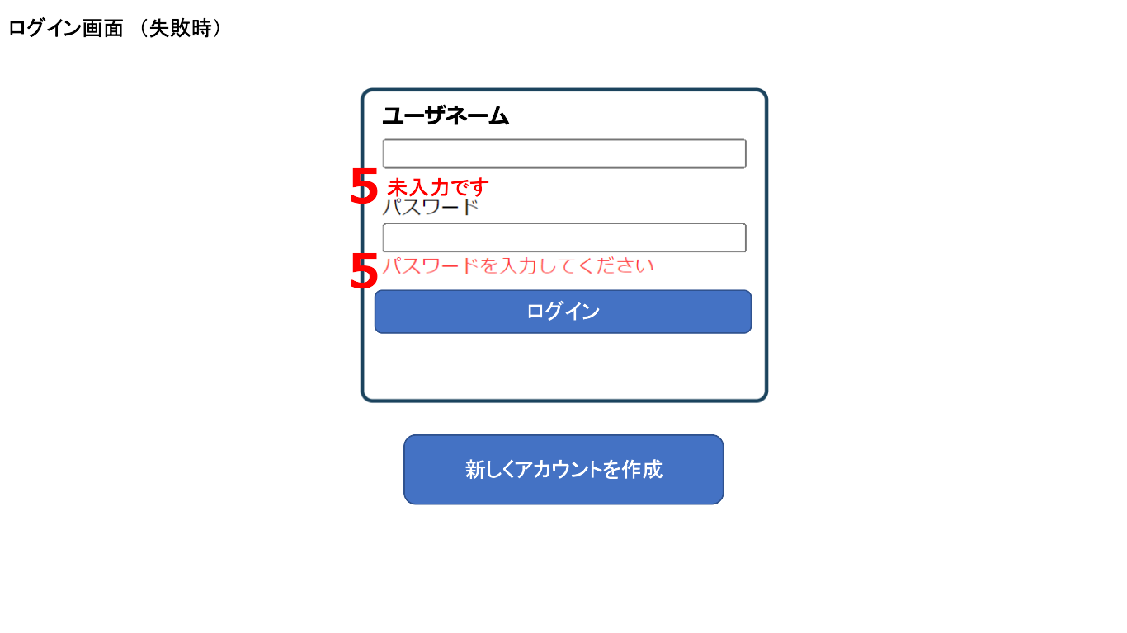
 | 画面設計
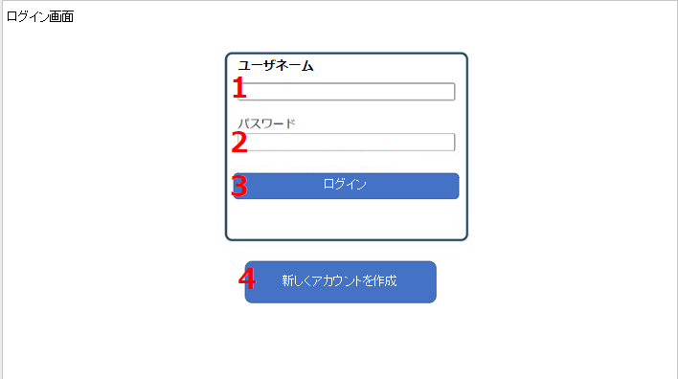

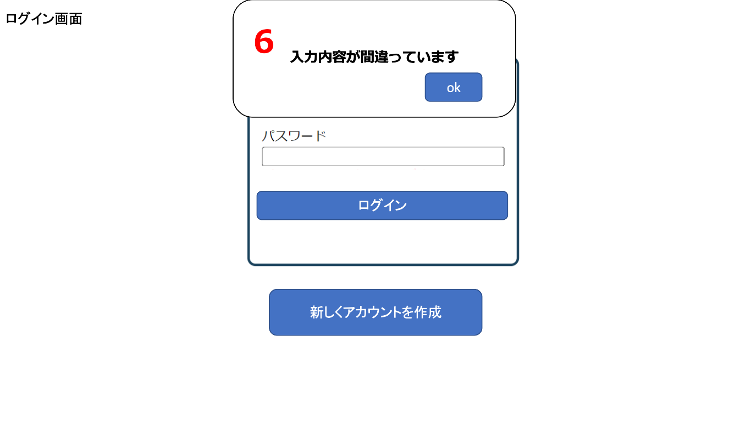

 | 機能設計

 |  |  | 「カレンダー画面（マス目）」「カレンダー画面（リスト）」「カレンダー画面（ToDo）」にアクセスした際に、ログイン状態でなければ「ログイン画面」に遷移する。

 |  |  | 1.「ユーザーネーム」のテキストボックス
 |  |  |  | ユーザーネームを入力する欄。
 |  |  |  | 未入力のまま、3.「ログイン」ボタンを押した場合は「エラーメッセージ」と「アラート」が表示される。（5.「エラーメッセージ」6.「アラート」参照）
 |  |  |  | ユーザーネームを間違えて入力した場合は「アラート」を表示される。（6.「アラート」参照）
 |  |  |  | 正しい1.「ユーザーネーム」と2.「パスワード」を入力し、3.「ログイン」ボタンを押した場合は、セッション情報を読み込み、直前に開いていたカレンダー表記形式に遷移する。
 |  |  |  | （「カレンダー画面（マス目）」、「カレンダー画面（リスト）」、「カレンダー画面（ToDo）」の3つから選択。初期値は「カレンダー画面（マス目）」。）

 |  |  | 2.「パスワード」のテキストボックス
 |  |  |  | パスワードを入力する欄。
 |  |  |  | 未入力のまま、3.「ログイン」ボタンを押した場合は「エラーメッセージ」と「アラート」が表示される。（5.「エラーメッセージ」6.「アラート」参照）
 |  |  |  | パスワードを間違えて入力した場合は「アラート」を表示される。（6.「アラート」参照）
 |  |  |  | 正しい1.「ユーザーネーム」と2.「パスワード」を入力し、3.「ログイン」ボタンを押した場合は、セッション情報を読み込み、直前に開いていたカレンダー表記形式に遷移する。
 |  |  |  | （「カレンダー画面（マス目）」、「カレンダー画面（リスト）」、「カレンダー画面（ToDo）」の3つから選択。初期値は「カレンダー画面（マス目）」。）

 |  |  | 3.「ログイン」ボタンをクリック
 |  |  |  | 1.「ユーザーネーム」と2.「パスワード」に書かれた内容を送信する。
 |  |  |  | 正しい1.「ユーザーネーム」と2.「パスワード」を入力し、3.「ログイン」ボタンを押した場合は、セッション情報を読み込み、直前に開いていたカレンダー表記形式に遷移する。
 |  |  |  | （「カレンダー画面（マス目）」、「カレンダー画面（リスト）」、「カレンダー画面（ToDo）」の3つから選択。初期値は「カレンダー画面（マス目）」。）

 |  |  | 4.「新しくアカウントを作成」ボタンをクリック
 |  |  |  | 「アカウント作成画面」に遷移する。（「アカウント作成画面」参照）

 |  |  | 5.「エラーメッセージ」を表示
 |  |  |  | 1.「ユーザーネーム」 または 2.「パスワード」が未入力だった場合に、6.「アラート」表示のあとに「エラーメッセージ」を表示する。
 |  |  |  | 「エラーメッセージ」は赤文字で、各テキストボックスの下に表示する。

 |  |  | 6.「アラート」を表示
 |  |  |  | 以下、2つの「アラート」表示方法がある。

 |  |  |  | 1.「ユーザーネーム」または 2.「パスワード」が未入力だった場合に「アラート」を表示する。
 |  |  |  | 「アラート」表示後、okボタンを押すと「アラート」が消え、5.「エラーメッセージ」を表示する。

 |  |  |  | 1.「ユーザーネーム」 または 2.「パスワード」に入力間違いがあった場合に「アラート」を表示する。
 |  |  |  | 「アラート」表示後、okボタンを押すと「アラート」が消える。
 |  |  |  | 「ログイン画面」から「ログイン画面」に遷移（リダイレクト）し、1.「ユーザーネーム」と 2.「パスワード」は空欄となる。

 | 項目定義書

 | No |  | 物理名 |  | 論理名 |  | 画面型 |  | データ型 | min | max | DBテーブル |  | DBカラム | 備考
 |  | 1 | user-name-textbox |  | ユーザネームボックス |  | TextBox |  | String | 1 | 15 | users |  | user_name | スペースのみ禁止、ユニークな値
 |  | 2 | password-textbox |  | パスワードボックス |  | TextBox |  | String | 1 | 32 | users |  | user_pw | スペースのみ入力禁止
 |  | 3 | login-button |  | ログインボタン |  | Button
 |  | 4 | new-account-button |  | アカウント作成ボタン |  | Button
 |  | 5 | error-message |  | エラーメッセージ |  | Paragraph
 |  | 6 | error-alert |  | エラーアラート |  | Alert

アカウント作成画面
外部設計書 |  |  |  |  |  | 画面名 |  | アカウント作成画面 |  |  |  | 作成者 | 大木 里奈 |  |  | 更新者
 |  |  |  |  |  | システム名 |  | machico |  |  |  | 作成日 | 2022-06-07 |  |  | 更新日
 |  |  |  |  |  | 備考

 | 画面設計

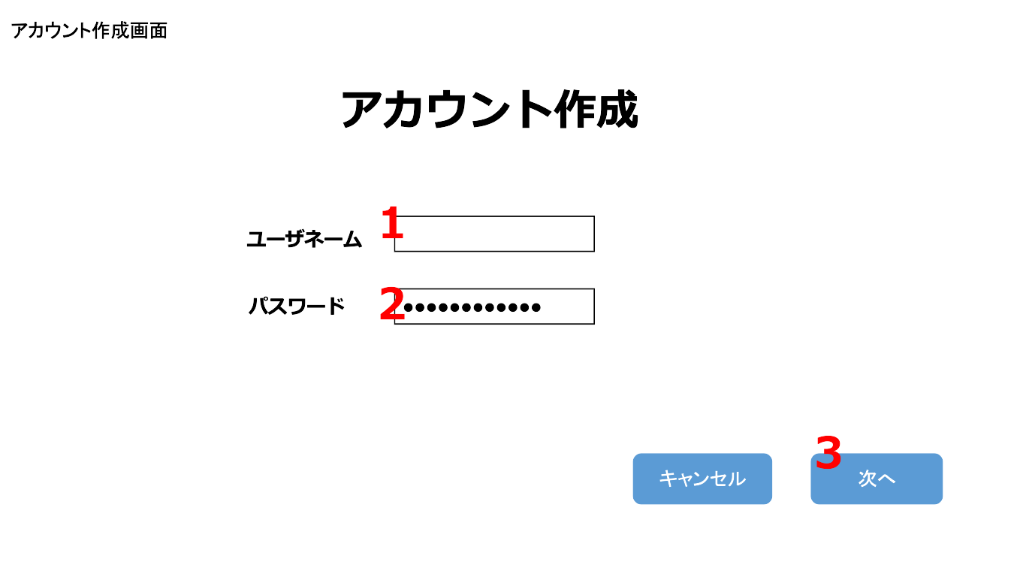
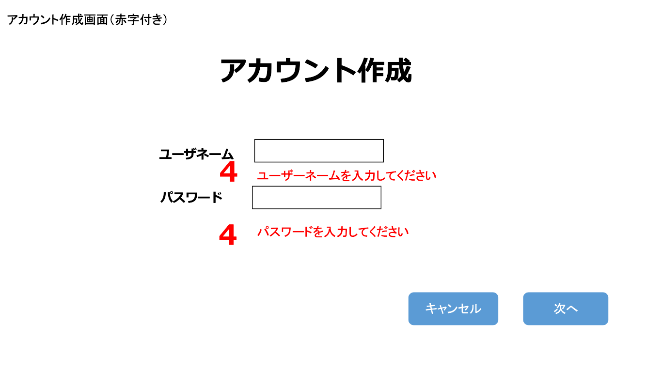

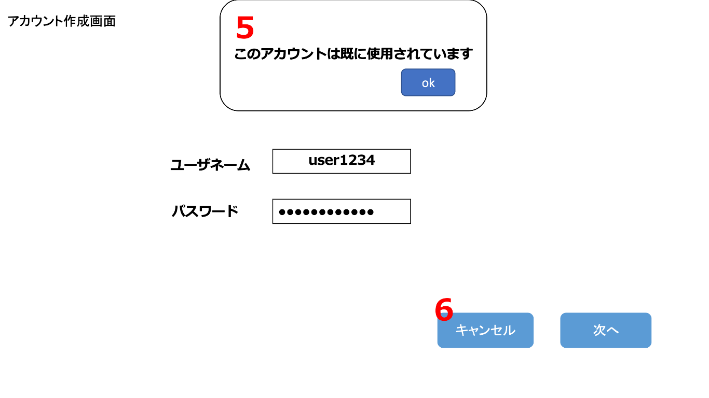
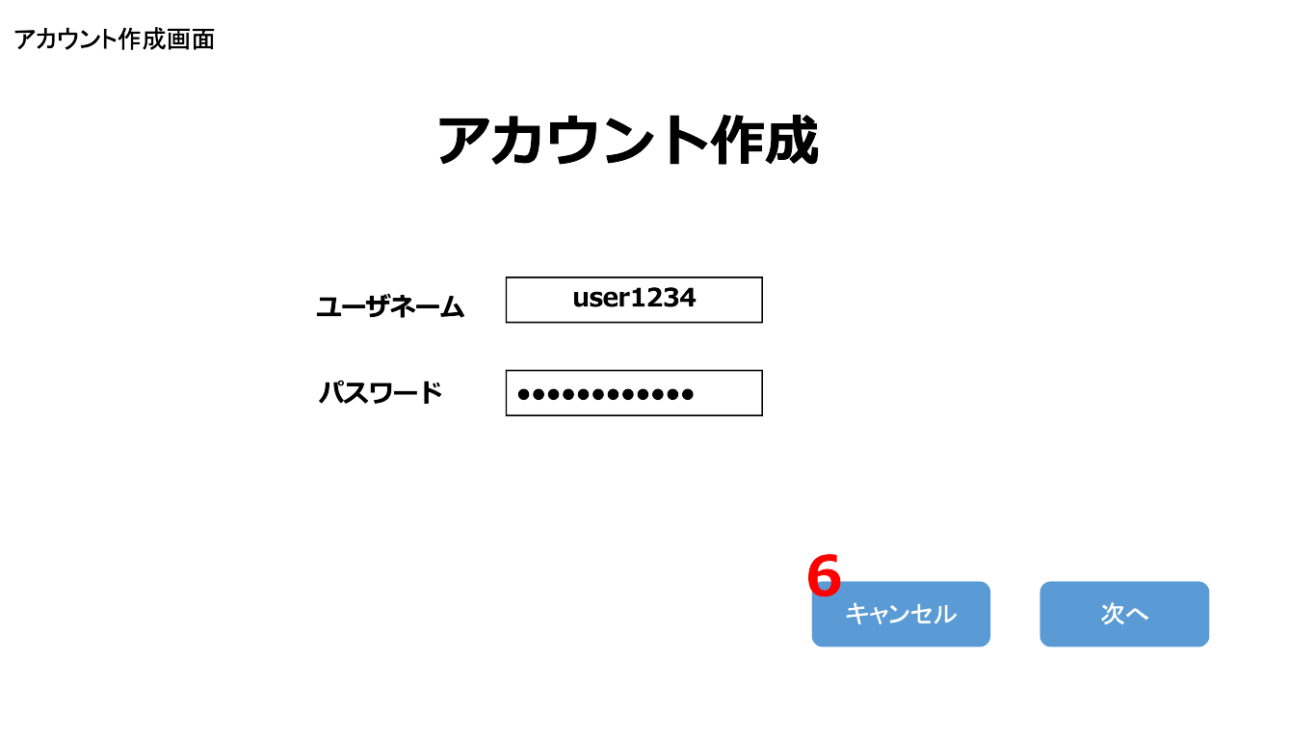

 | 機能設計

 |  |  | 「ログイン画面」にアクセスした際に、「次へ」ボタンをクリックした場合、「初回カレンダー追加画面」に遷移する。
 |  |  | 「キャンセル」ボタンをクリックした場合は、「ログイン画面」に遷移する。（「ログイン画面」参照）

 |  |  | 1.「ユーザーネーム」のテキストボックス
 |  |  |  | 新しく作成するアカウントの「ユーザーネーム」を入力する。
 |  |  |  | 入力した「ユーザーネーム」が使用済みだった場合は、5.「アラート」を表示する。（5.「アラート」参照）
 |  |  |  | 未入力のまま、3.「新しくアカウントを作成」ボタンを押した場合は5.「アラート」と 4.「エラーメッセージ」が表示される。（4.「エラーメッセージ」5.「アラート」参照）
 |  |  |  | 「ユーザーネーム」は15文字以下、英数字と＿が入力可能。

 |  |  | 2.「パスワード」のテキストボックス
 |  |  |  | 新しく作成するアカウントの「パスワード」を入力する。
 |  |  |  | 未入力のまま、3.「次へ」ボタンを押した場合は5.「アラート」と 4.「エラーメッセージ」が表示される。（4.「エラーメッセージ」5.「アラート」参照）
 |  |  |  | 「パスワード」は8文字以上32文字以下、英数字が入力可能。

 |  |  | 3.「次へ」ボタンをクリック
 |  |  |  | 1.「ユーザーネーム」と2.「パスワード」に書かれた内容を送信する。
 |  |  |  | 5.「アラート」または 4.「エラーメッセージ」が表示されない場合は、「初回カレンダー追加画面」に遷移する。（「初回カレンダー追加画面」参照）

 |  |  | 4.「エラーメッセージ」を表示
 |  |  |  | 1.「ユーザーネーム」 または 2.「パスワード」が未入力のまま 3.「次へ」ボタンを押した場合に「エラーメッセージ」を表示する。
 |  |  |  | 「エラーメッセージ」は赤文字で、各テキストボックスの下に表示する。

 |  |  | 5.「アラート」を表示
 |  |  |  | 以下、2つのアラート表示方法がある。

 |  |  |  | 1.「ユーザーネーム」または 2.「パスワード」が未入力だった場合に「アラート」が表示される。
 |  |  |  | 「アラート」表示後、okボタンを押すと「アラート」が消え、4.「エラーメッセージ」を表示する。

 |  |  |  | 入力した 1.「ユーザーネーム」がすでに使用済みだった際に 3.「次へ」ボタンを押した場合は「アラート」を表示する。
 |  |  |  | 「アラート」表示後、okボタンを押すと「アラート」が消える。
 |  |  |  | 「アカウント作成画面」からどこにも遷移しない。

 |  |  | 6.「キャンセル」ボタンをクリック
 |  |  |  | 「ログイン画面」に遷移する。（「ログイン画面」参照）

 | 項目定義書

 | No |  | 物理名 |  | 論理名 |  | 画面型 |  | データ型 | min | max | DBテーブル |  | DBカラム | 備考
 |  | 1 | user-name-textbox |  | ユーザネームボックス |  | TextBox |  | String | 1 | 15 | users |  | user_name | スペースのみ禁止、ユニークな値
 |  | 2 | password-textbox |  | パスワードボックス |  | TextBox |  | String | 1 | 32 | users |  | user_pw | スペースのみ入力禁止
 |  | 3 | next-button |  | 次へボタン |  | Button
 |  | 4 | error-message |  | エラーメッセージ |  | Paragraph
 |  | 5 | error-alert |  | エラーアラート |  | Alert
 |  | 6 | cancel-block |  | キャンセルボタン |  | Button
 |  | 7
 |  | 8
 |  | 9
 |  | 10
 |  | 11
 |  | 12
 |  | 13
 |  | 14

初回カレンダー追加画面
外部設計書 |  |  |  |  |  | 画面名 |  | 初回カレンダー追加画面 |  |  |  |  |  | 作成者 | 大木 里奈 |  |  | 更新者
 |  |  |  |  |  | システム名 |  | machico |  |  |  |  |  | 作成日 | 2022-06-08 |  |  | 更新日
 |  |  |  |  |  | 備考

 | 画面設計

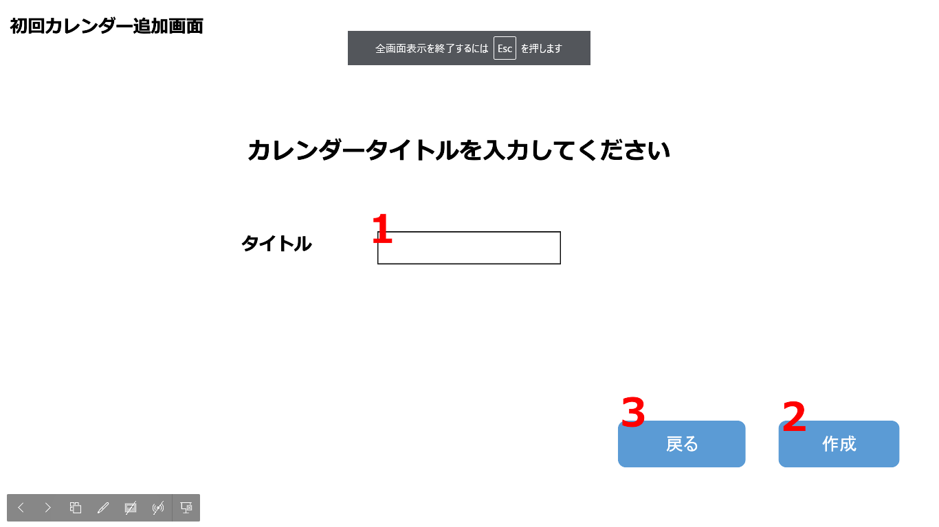
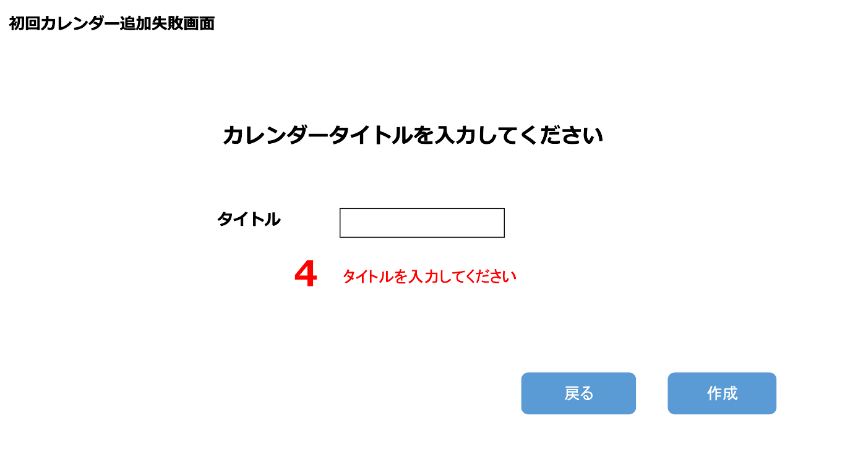

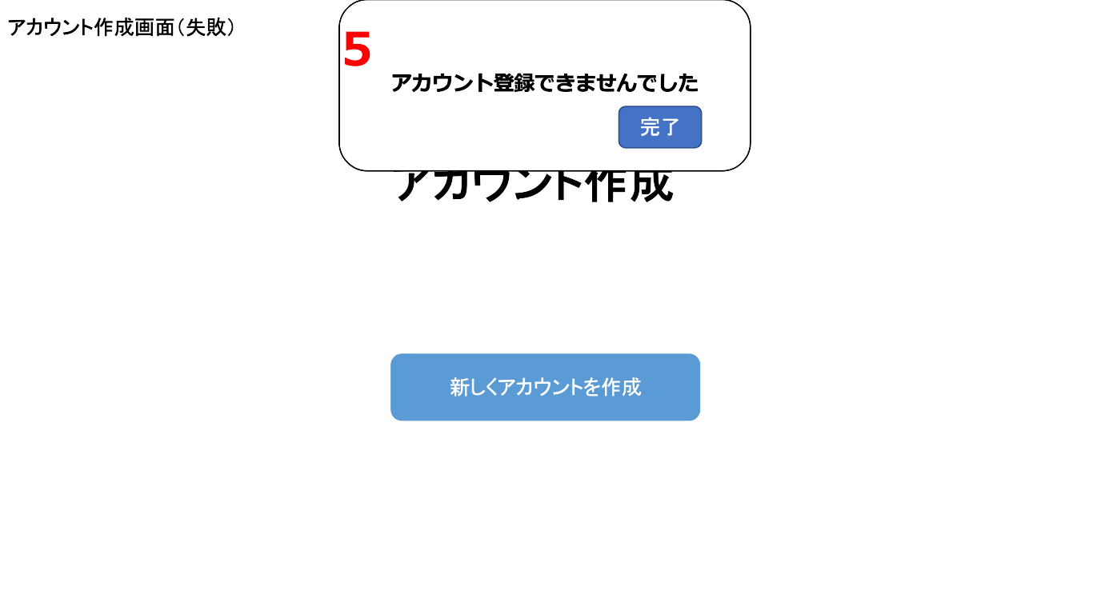

 | 機能設計

 |  |  | 「アカウント作成画面」でユーザーネームとパスワードが入力された際に、「次へ」ボタンを押してアラートやエラーメッセージが表示されなかった場合、
 |  |  | 「初回カレンダー追加画面」に遷移する。

 |  |  | ユーザーが所持する1つ目のカレンダーを追加する。
 |  |  | ユーザーのアカウント作成の一連の流れの中で、1つ目のカレンダーを追加させる。
 |  |  | 「アカウント作成画面」でのユーザーネーム、パスワード、「初回カレンダー追加画面」でのカレンダーを追加の3つの項目が記入され、
 |  |  | エラーメッセージやアラートが表示されなかった場合に、アカウント作成が成功する。

 |  |  | 1.「カレンダータイトル」のテキストボックス
 |  |  |  | ユーザーが所持する1つ目のカレンダーの名称を決定する。
 |  |  |  | タイトルは1文字以上15文字以下、" "（空白1文字）以外のすべての文字が入力可能。
 |  |  |  | 未入力のまま 2.「作成」ボタンを押した場合、「エラーメッセージ」と「アラート」を表示する。（「エラーメッセージ」「アラート」参照）
 |  |  |  | " "（空白1文字）だけが入力された状態、またはタイトルの文字数が制限を超えた場合で 2.「作成」ボタンを押した場合、「アラート」を表示する。（「アラート」参照）

 |  |  | 2.「作成」ボタンをクリック
 |  |  |  | 1.「カレンダータイトル」のテキストボックスに入力された文字を送信する。
 |  |  |  | 1.「カレンダータイトル」が未入力のまま、またはタイトルの文字数が制限を超えた状態で「作成」ボタンを押した場合に「エラーメッセージ」と「アラート」を表示する。（「エラーメッセージ」「アラート」参照）
 |  |  |  | （「エラーメッセージ」「アラート」参照）
 |  |  |  | " "（空白1文字）だけが入力された状態で 「作成」ボタンを押した場合、「アラート」を表示する。（「アラート」参照）
 |  |  |  | 「エラーメッセージ」または「アラート」は表示がされない場合は、アカウント登録成功とし、初期値の「カレンダー画面（マス目）」に遷移する。
 |  |  |  | （「カレンダー画面（マス目）」参照）

 |  |  | 3.「戻る」ボタンをクリック
 |  |  |  | 「アカウント作成画面」に遷移する。（「アカウント作成画面」参照）
 |  |  |  | 「アカウント作成画面」で入力した文字をセッションで保存し、画面遷移した場合は文字が入力された状態で表示する。

 |  |  | 4.「エラーメッセージ」を表示
 |  |  |  | 1.「カレンダータイトル」が未入力、" "（空白1文字）だけが入力、またはタイトルの文字数が制限を超えた状態で「作成」ボタンを押した場合に「エラーメッセージ」を表示する。
 |  |  |  | 「エラーメッセージ」は赤文字で、1「カレンダータイトル」の7テキストボックスの下に表示する。

 |  |  | 5.「アラート」を表示
 |  |  |  | 1.「カレンダータイトル」に未入力、" "（空白1文字）だけが入力、またはタイトルの文字数が制限を超えた状態で 「作成」ボタンを押した場合、「アラート」を表示する。
 |  |  |  | 「アラート」表示後、okボタンを押すと「アラート」が消える。
 |  |  |  | 「初回カレンダー追加画面」からどこにも遷移しない。

 | 項目定義書

 | No |  | 物理名 |  | 論理名 |  | 画面型 |  | データ型 | min |  | max |  | DBテーブル |  | DBカラム | 備考
 |  | 1 | title-textbox |  | タイトルボックス |  | TextBox |  | String |  | 1 |  | 15 | calendars |  | calendar_name
 |  | 2 | create-button |  | 作成ボタン |  | Button
 |  | 3 | return-button |  | 戻るボタン |  | Button
 |  | 4 | error-message |  | エラーメッセージ |  | Paragraph
 |  | 5 | error-alert |  | エラーアラート |  | Alert

ロック解除画面
外部設計書 |  |  |  |  |  | 画面名 |  | ロック解除画面 |  |  |  |  |  | 作成者 | 大木 里奈 |  |  | 更新者
 |  |  |  |  |  | システム名 |  | machico |  |  |  |  |  | 作成日 | 2022-06-08 |  |  | 更新日
 |  |  |  |  |  | 備考

 | 画面設計

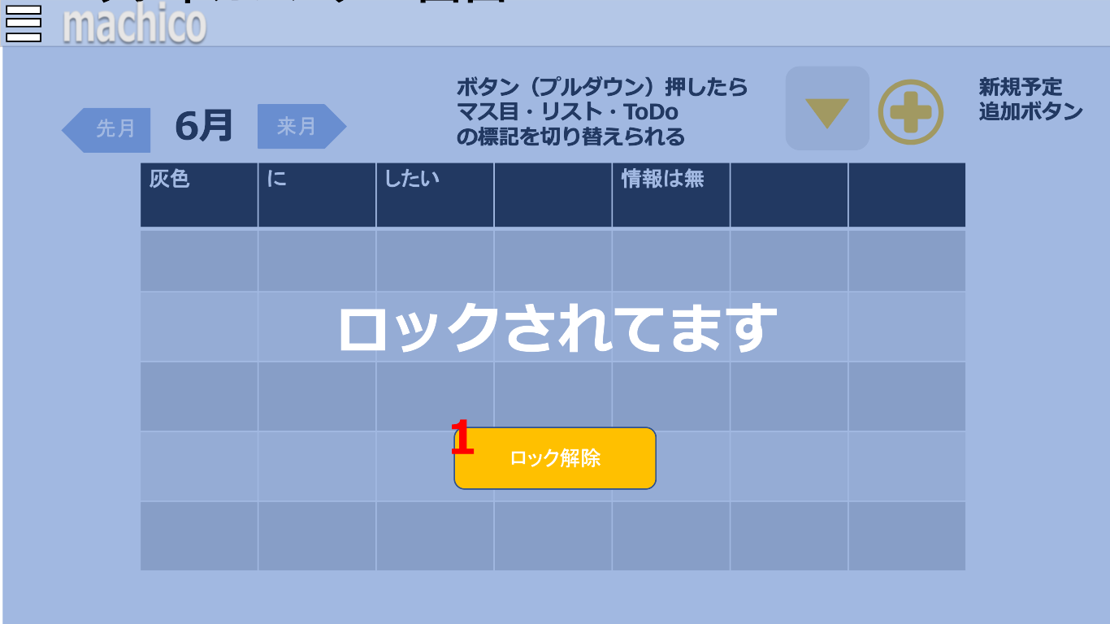
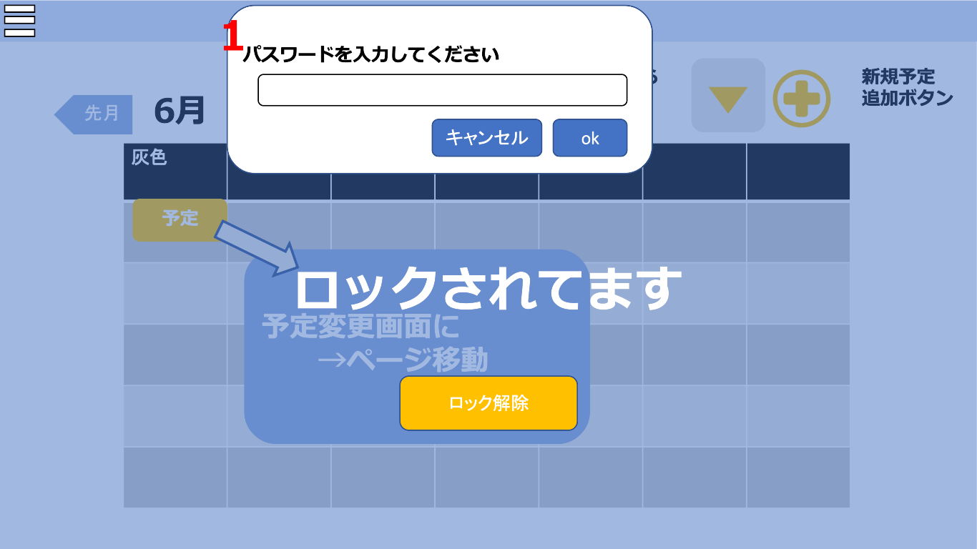

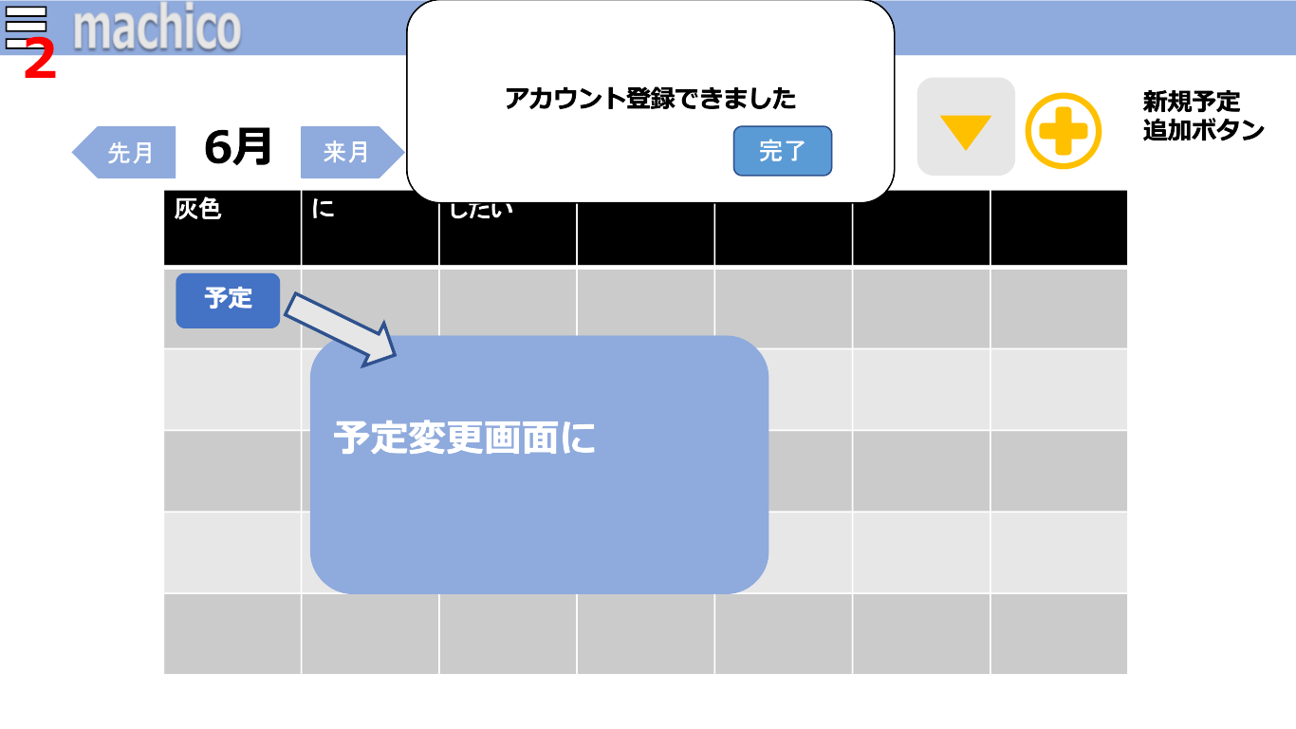
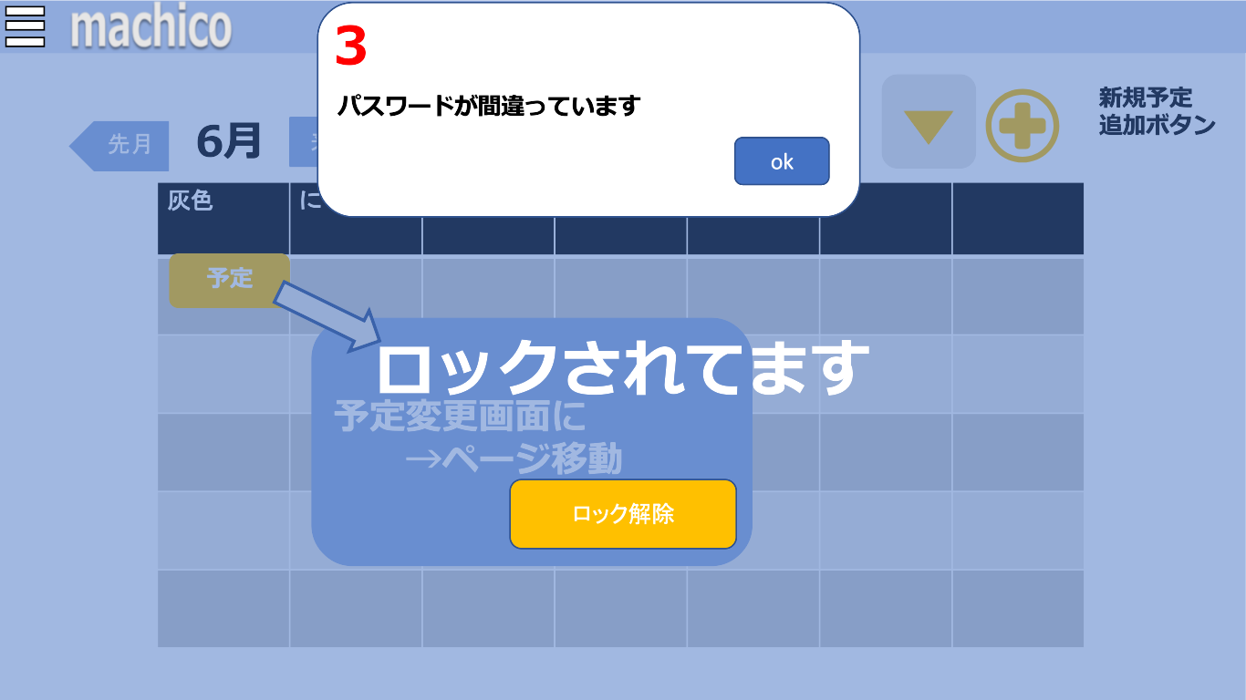

 | 機能設計

 |  |  | ページロード
 |  |  |  | ロード時に以下の処理を実行する。
 |  |  |  | カレンダーにロック機能がかかっていた場合、「カレンダー画面（マス目）」「カレンダー画面（リスト）」「カレンダー画面（TODo）」が表示される前に
 |  |  |  | 「ロック解除画面」を表示する。

 |  |  | 「ロックされています」の文字、「ロック解除」ボタン、「サイドメニュー」ボタン以外の要素はすべて灰色の陰に隠れて表示される。
 |  |  | 「ロック解除」ボタン、「サイドメニュー」のボタン以外は操作できない。

 |  |  | 1.「ロック解除」ボタンをクリック
 |  |  |  | 4.「プロンプト」を表示する。（4.「プロンプト」参照）

 |  |  | 2.「サイドメニュー」ボタンをクリック
 |  |  |  | 「サイドメニュー」を開く。（「サイドメニュー」参照）

 |  |  | 3.「アラート」を表示
 |  |  |  | 1.「ロック解除」ボタンをクリックした際に、パスワードを入力する欄に入力間違いがありOKボタンが押された場合は「アラート」を表示する。
 |  |  |  | 「アラート」表示後、okボタンを押すと「アラート」が消え、「ロック解除画面」に遷移（リダイレクト）する。

 |  |  | 4.「プロンプト」を表示
 |  |  |  | 1.「ロック解除」ボタンをクリックした際に、「プロンプト」を表示する。
 |  |  |  | カレンダーにロック機能をかけた際に使用したパスワードを入力する。
 |  |  |  | パスワードを入力しOKボタンを押した後、パスワードに入力間違いがあった場合は 3.「アラート」を表示する。
 |  |  |  | 正しいパスワードを入力した場合は、ロックが解除され、カレンダー画面に遷移する。（「カレンダー画面（マス目）」「カレンダー画面（リスト）」「カレンダー画面（ToDo）」参照）
 |  |  |  | 「キャンセル」ボタンをクリックするとプロンプトを閉じる。

 | 項目定義書

 | No |  | 物理名 |  | 論理名 |  | 画面型 |  | データ型 | min |  | max |  | DBテーブル |  | DBカラム | 備考
 |  | 1 | unlock-button |  | ロック解除ボタン |  | Button
 |  | 2 | side-menu-button |  | サイドメニュボタン |  | Button
 |  | 3 | error-alert |  | エラーアラート |  | Alert
 |  | 4 | unlock-prompt |  | ロック解除プロンプト |  | Prompt |  | Int |  | 4 |  | 4 | calendars |  | lock | 数字のみ

カレンダー画面（マス目）
外部設計書 |  |  |  |  |  | 画面名 |  | カレンダー画面（マス目） |  |  |  | 作成者 | 大木 里奈 |  |  | 更新者
 |  |  |  |  |  | システム名 |  | machico |  |  |  | 作成日 | 2022-06-07 |  |  | 更新日
 |  |  |  |  |  | 備考

 | 画面設計

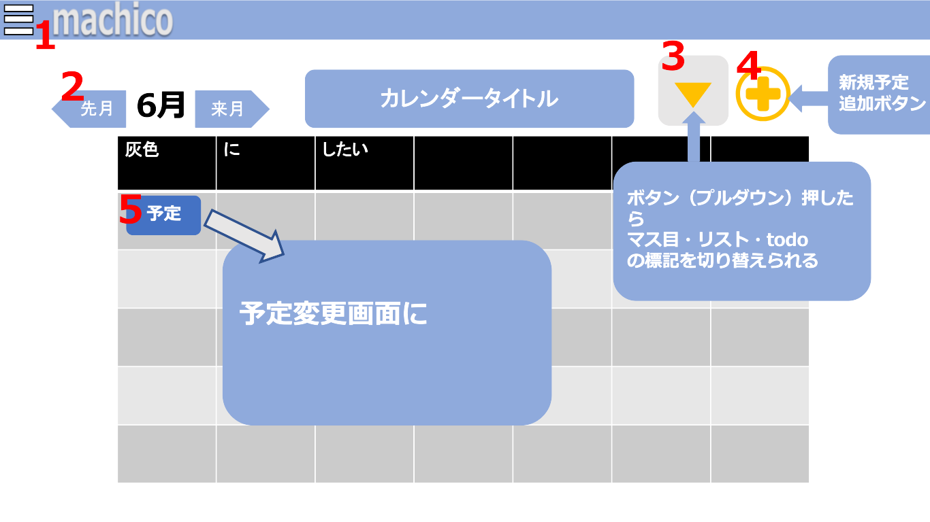

 | 機能設計

 |  |  | ページロード
 |  |  |  | ロード時に以下の処理を実行する。
 |  |  |  | ログイン時点を判定し、ログイン状態であれば「カレンダー画面（マス目）」から移動しない。
 |  |  |  | ログイン状態でなければ「ログイン画面」に遷移する。（「ログイン画面」参照）
 |  |  |  | ロード時にセッション情報を読み込み、直前に開いていたカレンダー表記形式でカレンダーを表示する。
 |  |  |  | （「カレンダー画面（マス目）」、「カレンダー画面（リスト）」、「カレンダー画面（ToDo）」の3つから選択。初期値は「カレンダー画面（マス目）」。）

 |  |  |  | 「カレンダー画面（マス目 ）」に遷移した際に、最初に表示するカレンダーは「お気に入り」に設定されたカレンダーとなる。（「お気に入り」は「お気に入り画面」参照）
 |  |  |  | もし「お気に入り」に設定されたカレンダーにロックがかかっていた場合、「ロック解除画面」に遷移する。（「ロック解除画面」参照）

 |  |  | 1.「サイドメニュー」ボタンをクリック
 |  |  |  | 「サイドメニュー」を開く。（「サイドメニュー」参照）

 |  |  | 2.「矢印」をクリック
 |  |  |  | 矢印の向きによって、カレンダーの月を前の月 or 次の月に変更する。

 |  |  | 3.「プルダウンメニュー」ボタンをクリック
 |  |  |  | カレンダーの表記を変更する。「カレンダー画面（マス目）」、「カレンダー画面（リスト）」、「カレンダー画面（ToDo）」のそれぞれに遷移する。
 |  |  |  | （「カレンダー画面（マス目）」、「カレンダー画面（リスト）」、「カレンダー画面（ToDo）」参照）

 |  |  | 4.「予定登録ボタン」をクリック
 |  |  |  | カレンダーに予定を登録するための、固定予定・定期予定・自動予定を選択するメニューを開く。（「予定3種類表示画面」参照）
 |  |  |  | もう一度「予定登録ボタン」をクリックすると、予定を登録するための3種類のボタンが消え、クリックする前の画面に戻る。画面は遷移しない。

 |  |  | 5.カレンダー内の「予定」をクリック
 |  |  |  | 「予定変更画面」に遷移する。（「予定変更画面」参照）

 | 項目定義書

 | No |  | 物理名 |  | 論理名 |  | 画面型 |  | データ型 | min | max | DBテーブル |  | DBカラム | 備考
 |  | 1 | side-menu-button |  | サイドメニュボタン |  | Button
 |  | 2 | arrow-month |  | 月変更リンク |  | a tag
 |  | 3 | change-calendar-menu |  | カレンダ変更ボタン |  | Select |  | CHAR |  |  | calendars |  | calendar_type | T,M,Lで保持
 |  | 4 | Schedule-register-button |  | 予定登録ボタン |  | Button
 |  | 5 | Schedule |  | 予定 |  | section

カレンダー画面（リスト）
外部設計書 |  |  |  |  |  | 画面名 |  | カレンダー画面（リスト） |  |  |  | 作成者 | 大木 里奈 |  |  | 更新者
 |  |  |  |  |  | システム名 |  | machico |  |  |  | 作成日 | 2022-06-07 |  |  | 更新日
 |  |  |  |  |  | 備考

 | 画面設計

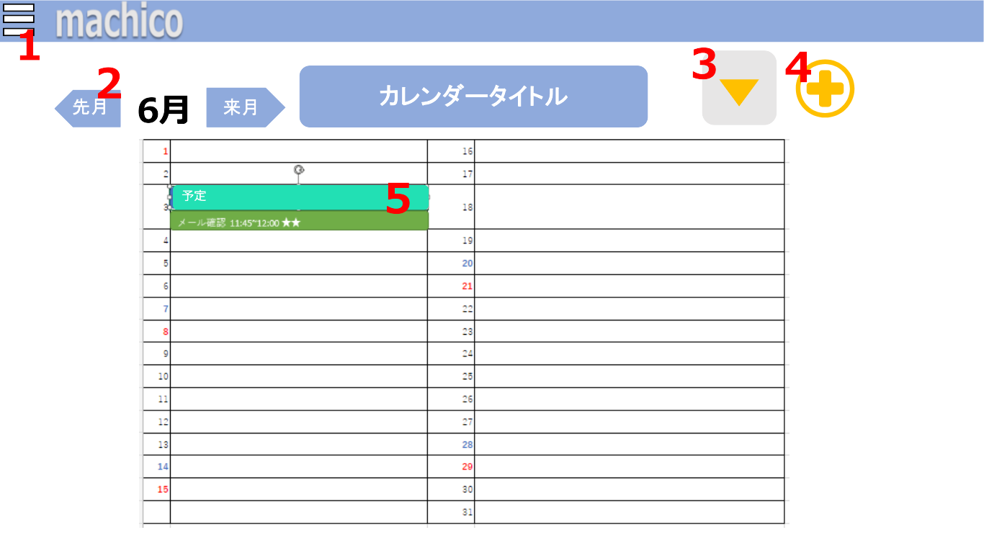

 | 機能設計

 |  |  | ページロード
 |  |  |  | ロード時に以下の処理を実行する。
 |  |  |  | ログイン時点を判定し、ログイン状態であれば「カレンダー画面（リスト）」から移動しない。
 |  |  |  | ログイン状態でなければ「ログイン画面」に遷移する。（「ログイン画面」参照）
 |  |  |  | ロード時にセッション情報を読み込み、直前に開いていたカレンダー表記形式でカレンダーを表示する。
 |  |  |  | （「カレンダー画面（マス目）」、「カレンダー画面（リスト）」、「カレンダー画面（ToDo）」の3つから選択。初期値は「カレンダー画面（マス目）」。）

 |  |  |  | 「カレンダー画面（リスト ）」に遷移した際に、最初に表示するカレンダーは「お気に入り」に設定されたカレンダーとなる。（「お気に入り」は「お気に入り画面」参照）
 |  |  |  | もし「お気に入り」に設定されたカレンダーにロックがかかっていた場合、「ロック解除画面」に遷移する。（「ロック解除画面」参照）

 |  |  | 1.「サイドメニュー」ボタンをクリック
 |  |  |  | 「サイドメニュー」を開く。（「サイドメニュー」参照）

 |  |  | 2.「矢印」をクリック
 |  |  |  | 矢印の向きによって、カレンダーの月を前の月 or 次の月に変更する。

 |  |  | 3.「プルダウンメニュー」ボタンをクリック
 |  |  |  | カレンダーの表記を変更する。「カレンダー画面（マス目）」、「カレンダー画面（リスト）」、「カレンダー画面（ToDo）」のそれぞれに遷移する。
 |  |  |  | （「カレンダー画面（マス目）」、「カレンダー画面（リスト）」、「カレンダー画面（ToDo）」参照）

 |  |  | 4.「予定登録ボタン」をクリック
 |  |  |  | カレンダーに予定を登録するための、固定予定・定期予定・自動予定を選択するメニューを開く。（「予定3種類表示画面」参照）
 |  |  |  | もう一度「予定登録ボタン」をクリックすると、予定を登録するための3種類のボタンが消え、クリックする前の画面に戻る。画面は遷移しない。

 |  |  | 5.カレンダー内の「予定」をクリック
 |  |  |  | 「予定変更画面」に遷移する。（「予定変更画面」参照）

 | 項目定義書

 | No |  | 物理名 |  | 論理名 |  | 画面型 |  | データ型 | min | max | DBテーブル |  | DBカラム | 備考
 |  | 1 | side-menu-button |  | サイドメニュボタン |  | Button
 |  | 2 | arrow-month |  | 月変更リンク |  | a tag
 |  | 3 | change-calendar-menu |  | カレンダ変更ボタン |  | Select |  | CHAR |  |  | calendars |  | calendar_type | T,M,Lで保持
 |  | 4 | Schedule-register-button |  | 予定登録ボタン |  | Button
 |  | 5 | Schedule |  | 予定 |  | section

カレンダー画面（ToDo）
外部設計書 |  |  |  |  |  | 画面名 |  | カレンダー画面（ToDo） |  |  |  | 作成者 | 大木 里奈 |  |  | 更新者
 |  |  |  |  |  | システム名 |  | machico |  |  |  | 作成日 | 2022-06-07 |  |  | 更新日
 |  |  |  |  |  | 備考

 | 画面設計

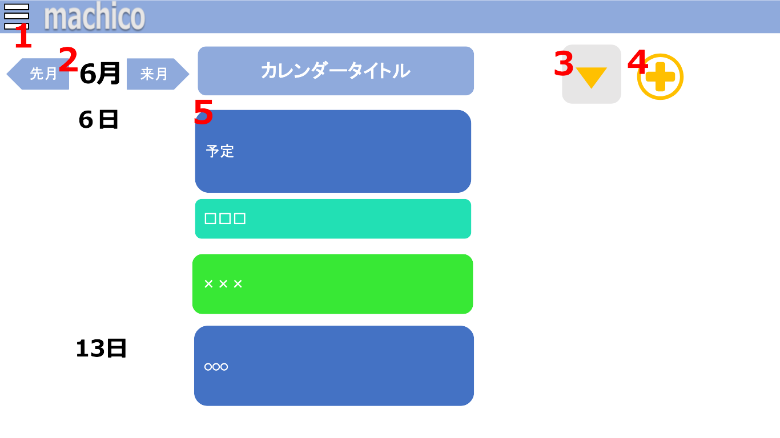

 | 機能設計

 |  |  | ページロード
 |  |  |  | ロード時に以下の処理を実行する。
 |  |  |  | ログイン時点を判定し、ログイン状態であれば「カレンダー画面（ToDo）」から移動しない。
 |  |  |  | ログイン状態でなければ「ログイン画面」に遷移する。（「ログイン画面」参照）
 |  |  |  | ロード時にセッション情報を読み込み、直前に開いていたカレンダー表記形式でカレンダーを表示する。
 |  |  |  | （「カレンダー画面（マス目）」、「カレンダー画面（リスト）」、「カレンダー画面（ToDo）」の3つから選択。初期値は「カレンダー画面（マス目）」。）

 |  |  |  | 「カレンダー画面（ToDo）」に遷移した際に、最初に表示するカレンダーは「お気に入り」に設定されたカレンダーとなる。（「お気に入り」は「お気に入り画面」参照）
 |  |  |  | もし「お気に入り」に設定されたカレンダーにロックがかかっていた場合、「ロック解除画面」に遷移する。（「ロック解除画面」参照）

 |  |  | 1.「サイドメニュー」ボタンをクリック
 |  |  |  | 「サイドメニュー」を開く。（「サイドメニュー」参照）

 |  |  | 2.「矢印」をクリック
 |  |  |  | 矢印の向きによって、カレンダーの月を前の月 or 次の月に変更する。

 |  |  | 3.「プルダウンメニュー」ボタンをクリック
 |  |  |  | カレンダーの表記を変更する。「カレンダー画面（マス目）」、「カレンダー画面（リスト）」、「カレンダー画面（ToDo）」のそれぞれに遷移する。
 |  |  |  | （「カレンダー画面（マス目）」、「カレンダー画面（リスト）」、「カレンダー画面（ToDo）」参照）

 |  |  | 4.「予定登録ボタン」をクリック
 |  |  |  | カレンダーに予定を登録するための、固定予定・定期予定・自動予定を選択するメニューを開く。（「予定3種類表示画面」参照）
 |  |  |  | もう一度「予定登録ボタン」をクリックすると、予定を登録するための3種類のボタンが消え、クリックする前の画面に戻る。画面は遷移しない。

 |  |  | 5.カレンダー内の「予定」をクリック
 |  |  |  | 「予定変更画面」に遷移する。（「予定変更画面」参照）

 | 項目定義書

 | No |  | 物理名 |  | 論理名 |  | 画面型 |  | データ型 | min | max | DBテーブル |  | DBカラム | 備考
 |  | 1 | side-menu-button |  | サイドメニュボタン |  | Button
 |  | 2 | arrow-month |  | 月変更リンク |  | a tag
 |  | 3 | change-calendar-menu |  | カレンダ変更ボタン |  | Select |  | CHAR |  |  | calendars |  | calendar_type | T,M,Lで保持
 |  | 4 | Schedule-register-button |  | 予定登録ボタン |  | Button
 |  | 5 | Schedule |  | 予定 |  | section

予定変更画面 （固定）
外部設計書 |  |  |  |  |  | 画面名 |  | 予定変更画面（固定） |  |  |  | 作成者 | 陰山 晃太郎 |  |  | 更新者
 |  |  |  |  |  | システム名 |  | machico |  |  |  | 作成日 | 2022-06-08 |  |  | 更新日
 |  |  |  |  |  | 備考

 | 画面設計

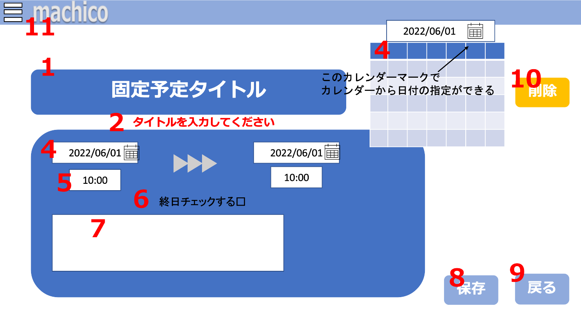
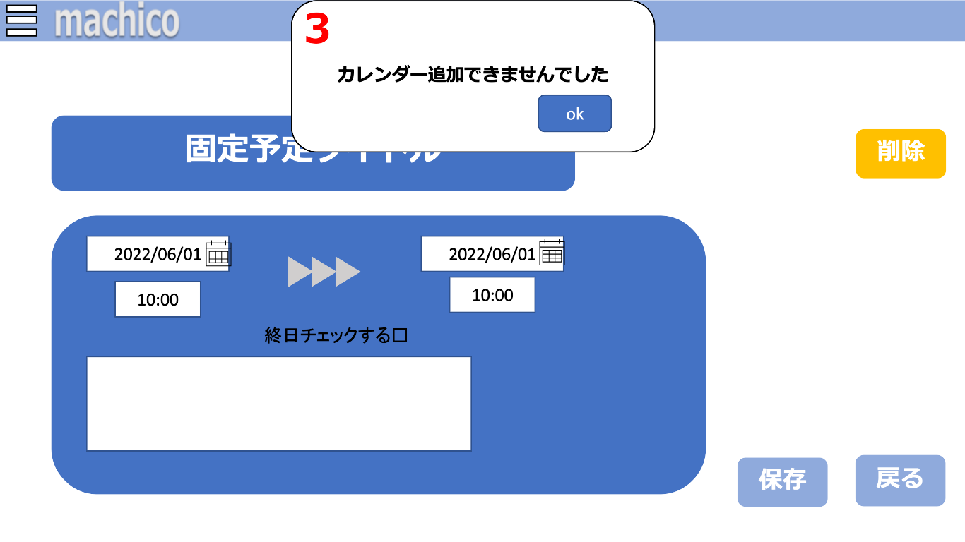

 | 機能設計

 |  |  | カレンダー画面で固定予定をクリックした際に画面が遷移し、1.「予定項目を入力するテキストボックス」2.「エラーメッセージ」3.「アラート」4.「カレンダーボックス」
 |  |  | 5.「時間を入力、選択するタイムボックス」6.「終日のチェックボックス」7.「メモを入力するテキストボックス」8.「保存ボタン」9.「戻るボタン」10.「削除ボタン」
 |  |  | 11.「サイドメニュー」を表示する。
 |  |  | また、日時は予定を実行したいタイミングを選択、入力する。

 |  |  | 1.「予定項目を入力するテキストボックス」をクリック
 |  |  |  | 「予定項目を入力するテキストボックス」を開く。予定項目を必須で入力する。
 |  |  |  | タイトルが入力されておらずフォワードで帰ってきた際に表示されるエラーメッセージは、テキストボックスをクリックすると消える。

 |  |  | 2.「エラーメッセージ」を表示
 |  |  |  | 1.「予定項目を入力するテキストボックス」に未入力、" "（空白1文字）だけが入力、タイトルの文字数が制限を超えた状態で 7.「保存」ボタンがクリックされた場合、
 |  |  |  | 「エラーメッセージ」を表示する。
 |  |  |  | 「エラーメッセージ」は赤文字で、1.「予定項目を入力するテキストボックス」の下に表示する。

 |  |  | 3.「アラート」を表示
 |  |  |  | 1.「予定項目を入力するテキストボックス」に未入力、" "（空白1文字）だけが入力、タイトルの文字数が制限を超えた状態で 「作成」ボタンを押した場合、「アラート」を表示する。
 |  |  |  | 「アラート」表示後、okボタンを押すと「アラート」が消える。
 |  |  |  | 「予定変更画面（固定）」からどこにも遷移しない。

 |  |  | 4.「カレンダーボックス」をクリック
 |  |  |  | 「カレンダーボックス」を開く。入力したい日付を選択する。
 |  |  |  | 予定開始の日付選択と、予定終了の日付選択または 5「終日のチェックボックス」のチェックを入れることの2つを行う。

 |  |  | 5.「時間を入力、選択するタイムボックス」をクリック。
 |  |  |  | 「時間を入力、選択するタイムボックス」を開く。予定の時間を任意で選択、もしくは入力する。
 |  |  |  | 予定開始の時間入力と、予定終了の時間入力の2つを行う。
 |  |  |  | 5,「終日のチェックボックス」にチェックを入れた場合は予定終了の時間入力は不可能。

 |  |  | 6.「終日のチェックボックス」をクリック
 |  |  |  | 「終日のチェックボックス」のチェックを入れることで、3.「カレンダーボックス」で選択した日付を終日予定にする。
 |  |  |  | 初期値はチェックが外れている状態。
 |  |  |  | チェックを入れることで、3.「カレンダーボックス」の予定終了の日付と 4.「時間を入力、選択するタイムボックス」の予定終了の時間が入力不可能となる。

 |  |  | 7.「メモを入力するテキストボックス」をクリック
 |  |  |  | 「メモを入力するテキストボックス」を開く。任意でメモを入力する。

 |  |  | 8.「保存」ボタンをクリック
 |  |  |  | 入力されたデータを保存、登録する。
 |  |  |  | 保存が成功した際カレンダー画面へ戻る。（「カレンダー画面（マス目）」「カレンダー画面（リスト）」「カレンダー画面（ToDo）」参照）
 |  |  |  | 必須項目が入力されておらず保存が失敗した際、フォワードでデータを返し、「予定変更画面(固定)」に戻る。
 |  |  |  | タイトルが入力されていない際アラートが表示され、かつテキストボックスの下に赤文字で 2.「エラーメッセージ」を表示する。

 |  |  | 9.「戻る」ボタンをクリック
 |  |  |  | カレンダー画面へ戻る。（「カレンダー画面（マス目）」「カレンダー画面（リスト）」「カレンダー画面（ToDo）」参照）

 |  |  | 10.「削除ボタン」をクリック
 |  |  |  | 登録していた予定を削除する。
 |  |  |  | 削除が成功した際カレンダー画面へ戻る。(「カレンダー画面(マス目)」「カレンダー画面(リスト)」「カレンダー画面(ToDo)」参照)
 |  |  |  | 削除が失敗した際、フォワードでデータを返し、「予定変更画面(固定)」に戻る。

 |  |  | 11.「サイドメニュー」ボタンをクリック
 |  |  |  | 「サイドメニュー」を開く。（「サイドメニュー」参照）

 | 項目定義書

 | No |  | 物理名 |  | 論理名 |  | 画面型 |  | データ型 | min | max | DBテーブル |  | DBカラム | 備考
 |  | 1 | title-textbox |  | 予定タイトル |  | TextBox |  | String | 1 | 15 | schedules |  | schedule
 |  | 2 | error-message |  | エラーメッセージ |  | Paragraph
 |  | 3 | error-alert |  | エラーアラート |  | Alert
 |  | 4 | calendar-box |  | カレンダーボックス |  | InputDateBox |  | DATE |  |  | schedules |  | date
 |  | 5 | time-box |  | 日付ボックス |  | InputTimeBox |  | TIME |  |  | schedules |  | time
 |  | 6 | is-day-check-box |  | 終日チェックボックス |  | InputCheckBox |  | Boolean
 |  | 7 | memo-text-area |  | 予定テキスト |  | TextArea |  | String | 0 | 50 | scheduleｓ |  | memo
 |  | 8 | save-button |  | 保存ボタン |  | Button
 |  | 9 | return-button |  | 戻るボタン |  | Button
 |  | 10 | delete-button |  | 削除ボタン |  | Button
 |  | 11 | side-menu-button |  | サイドメニュボタン |  | Button

予定変更画面 （定期）
外部設計書 |  |  |  |  |  | 画面名 |  | 予定変更画面（定期） |  |  |  | 作成者 | 石貝 真奈 |  |  | 更新者
 |  |  |  |  |  | システム名 |  | machico |  |  |  | 作成日 | 2022-06-08 |  |  | 更新日
 |  |  |  |  |  | 備考

 | 画面設計

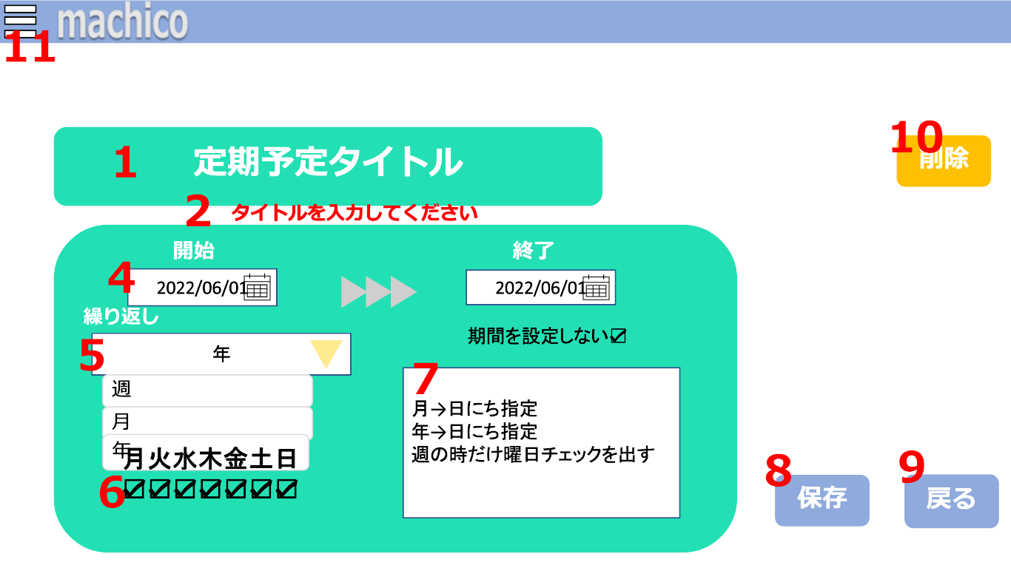
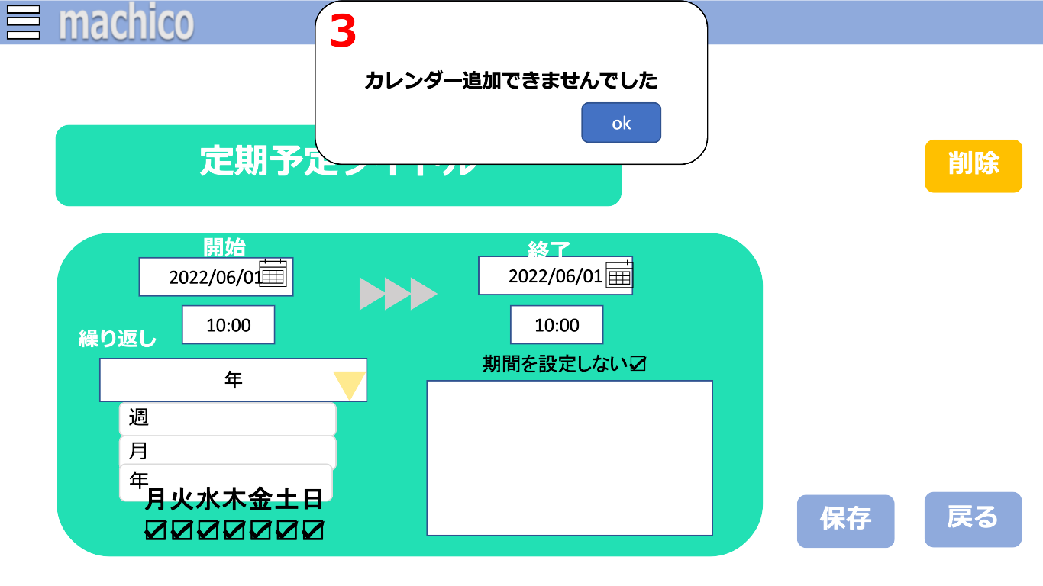

 | 機能設計

 |  |  | カレンダー画面で固定予定をクリックした際に画面が遷移し、1.「予定項目を入力するテキストボックス」4.「カレンダーボックス」
 |  |  | 5.「定期的に繰り返す予定を行う年月、週を選択するプルダウンメニュー」6.「曜日を選択するチェックボックス」7.「メモを入力するテキストボックス」8.「保存ボタン」
 |  |  | 9.「戻るボタン」10.「削除ボタン」11.「サイドメニュー」を表示する。

 |  |  | 1.「予定項目を入力するテキストボックス」をクリック
 |  |  |  | 「予定項目を入力するテキストボックス」を開く。予定項目を必須で入力する。
 |  |  |  | タイトルが入力されておらずフォワードで帰ってきた際に表示されるエラーメッセージは、テキストボックスをクリックすると消える。

 |  |  | 2.「エラーメッセージ」を表示
 |  |  |  | 1.「予定項目を入力するテキストボックス」に未入力、" "（空白1文字）だけが入力、タイトルの文字数が制限を超えた状態で 7.「保存」ボタンがクリックされた場合、
 |  |  |  | 「エラーメッセージ」を表示する。
 |  |  |  | 「エラーメッセージ」は赤文字で、1.「予定項目を入力するテキストボックス」の下に表示する。

 |  |  | 3.「アラート」を表示
 |  |  |  | 1.「予定項目を入力するテキストボックス」に未入力、" "（空白1文字）だけが入力、タイトルの文字数が制限を超えた状態で 「作成」ボタンを押した場合、「アラート」を表示する。
 |  |  |  | 「アラート」表示後、okボタンを押すと「アラート」が消える。
 |  |  |  | 「予定変更画面（定期）」からどこにも遷移しない。

 |  |  | 4.「カレンダーボックス」をクリック
 |  |  |  | 「カレンダーボックス」を開く。入力したい日付を選択する。

 |  |  | 5.「定期的に繰り返す予定を行う年月、週を選択するプルダウンメニュー」をクリック
 |  |  |  | 「定期的に繰り返す予定を行う年月、週を選択するプルダウンメニュー」を開く。必須で予定の年月、週を選択する。
 |  |  |  | 初期値は、年で表示する。

 |  |  | 6.「曜日を選択するチェックボックス」を表示、クリック
 |  |  |  | 3.「定期的に繰り返す予定を行う年月、週を選択するプルダウンメニュー」で週を選択した場合に表示する。
 |  |  |  | 週のなかで予定を繰り返す曜日を選択する。
 |  |  |  | 初期値は、予定登録時に週を選択していた場合は予定登録時に設定した曜日にチェックが入る。
 |  |  |  | そうでない場合は、すべての曜日にチェックが入る。

 |  |  | 7.「メモを入力するテキストボックス」をクリック
 |  |  |  | 「メモを入力するテキストボックス」を開く。任意でメモを入力する。

 |  |  | 8.「保存ボタン」をクリック
 |  |  |  | 入力されたデータを保存、登録する。
 |  |  |  | 保存が成功した際カレンダー画面へ戻る。
 |  |  |  | 必須項目が入力されておらず保存が失敗した際、フォワードでデータを返し、固定予定登録画面に戻る。
 |  |  |  | タイトルが入力されていない際アラートが表示され、かつテキストボックスの下に赤文字でエラーメッセージを表示する。

 |  |  | 9.「戻るボタン」をクリック
 |  |  |  | カレンダー画面へ戻る。（「カレンダー画面（マス目）」「カレンダー画面（リスト）」「カレンダー画面（ToDo）」参照）

 |  |  | 10.「削除ボタン」をクリック
 |  |  |  | 登録していた予定を削除する。
 |  |  |  | 削除が成功した際カレンダー画面へ戻る。(「カレンダー画面(マス目)」「カレンダー画面(リスト)」「カレンダー画面(ToDo)」参照)
 |  |  |  | 削除が失敗した際、フォワードでデータを返し、「予定変更画面(固定)」に戻る。

 |  |  | 11.「サイドメニュー」ボタンをクリック
 |  |  |  | 「サイドメニュー」を開く。（「サイドメニュー」参照）

 | 項目定義書

 | No |  | 物理名 |  | 論理名 |  | 画面型 |  | データ型 | min | max | DBテーブル |  | DBカラム | 備考
 |  | 1 | title-textbox |  | 予定タイトル |  | TextBox |  | String | 1 | 15 | schedules |  | schedule
 |  | 2 | error-message |  | エラーメッセージ |  | Paragraph
 |  | 3 | error-alert |  | エラーアラート |  | Alert
 |  | 4 | calendar-box |  | カレンダーボックス |  | InputDateBox |  | DATE |  |  | schedules |  | first_date,last_date
 |  | 5 | day-of-weeks-check-box |  | 週選択チェックボックス |  | InputCheckBox |  | String |  |  | schedules |  | regular_schedule_value
 |  | 6 | day-of-weeks-check-box |  | 週選択チェックボックス |  | InputCheckBox |  | String |  |  | schedules |  | regular_schedule_value
 |  | 7 | memo-text-area |  | 予定テキスト |  | TextArea |  | String | 0 | 50 | schedules |  | memo
 |  | 8 | save-button |  | 保存ボタン |  | Button
 |  | 9 | return-button |  | 戻るボタン |  | Button
 |  | 10 | delete-button |  | 削除ボタン |  | Button
 |  | 11 | side-menu-button |  | サイドメニュボタン |  | Button

予定変更画面（自動）
外部設計書 |  |  |  |  |  | 画面名 |  | 予定変更画面（自動） |  |  |  | 作成者 | 石貝真奈 |  |  | 更新者
 |  |  |  |  |  | システム名 |  | machico |  |  |  | 作成日 | 2022-06-09 |  |  | 更新日
 |  |  |  |  |  | 備考

 | 画面設計

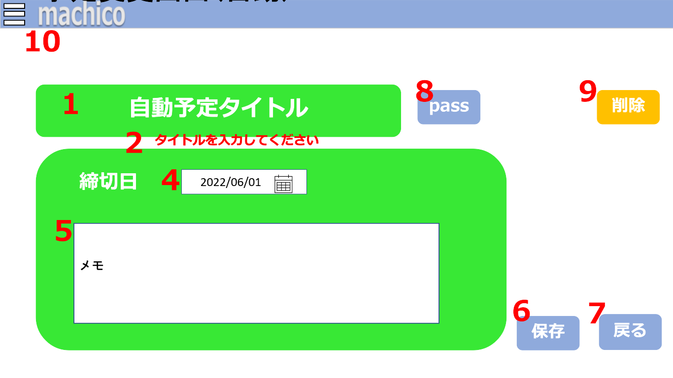
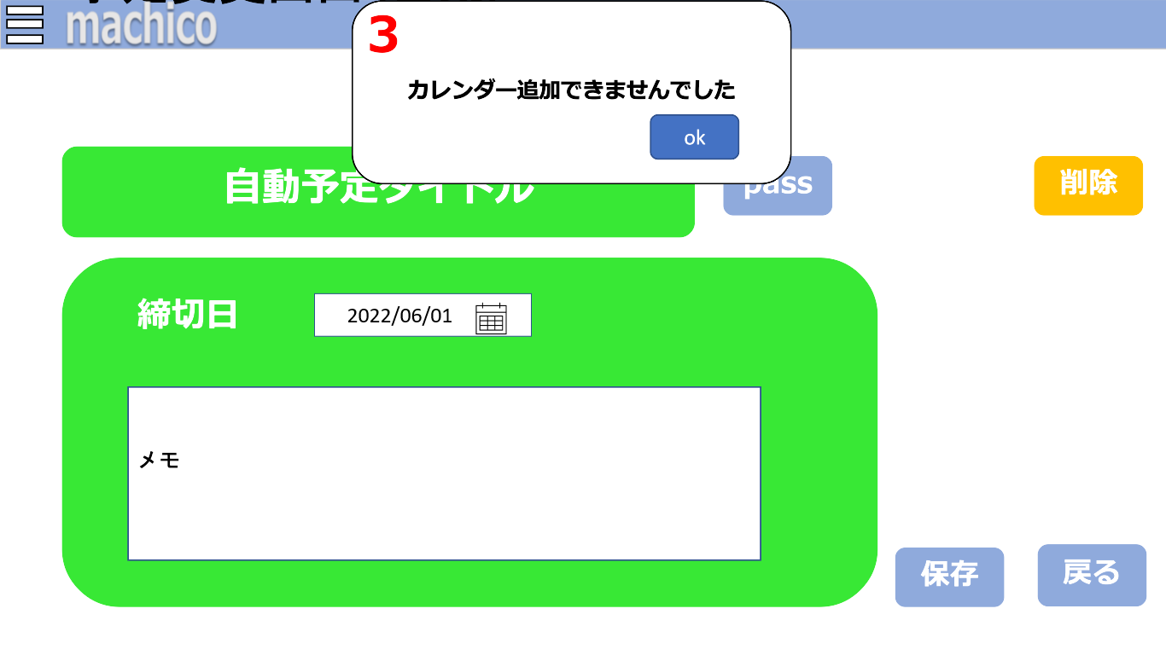

 | 機能設計

 |  |  | カレンダー画面で固定予定をクリックした際に画面が遷移し、1.「予定項目を入力するテキストボックス」4.「カレンダーボックス」
 |  |  | 5.「メモを入力するテキストボックス」6.「保存ボタン」7.「戻るボタン」
 |  |  | 8.「passボタン」9.「削除ボタン」10.「サイドメニュー」を表示する。

 |  |  | 1.「予定項目を入力するテキストボックス」をクリック
 |  |  |  | 「予定項目を入力するテキストボックス」を開く。予定項目を必須で入力する。
 |  |  |  | タイトルが入力されておらずフォワードで帰ってきた際に表示されるエラーメッセージは、テキストボックスをクリックすると消える。

 |  |  | 2.「エラーメッセージ」を表示
 |  |  |  | 1.「予定項目を入力するテキストボックス」に未入力、" "（空白1文字）だけが入力、タイトルの文字数が制限を超えた状態で 7.「保存」ボタンがクリックされた場合、
 |  |  |  | 「エラーメッセージ」を表示する。
 |  |  |  | 「エラーメッセージ」は赤文字で、1.「予定項目を入力するテキストボックス」の下に表示する。

 |  |  | 3.「アラート」を表示
 |  |  |  | 1.「予定項目を入力するテキストボックス」に未入力、" "（空白1文字）だけが入力、タイトルの文字数が制限を超えた状態で 「作成」ボタンを押した場合、「アラート」を表示する。
 |  |  |  | 「アラート」表示後、okボタンを押すと「アラート」が消える。
 |  |  |  | 「予定変更画面（自動）」からどこにも遷移しない。

 |  |  | 4.「カレンダーボックス」をクリック
 |  |  |  | 「カレンダーボックス」を開く。入力したい予定の締切日を必須で選択する。

 |  |  | 5.「メモを入力するテキストボックス」をクリック
 |  |  |  | 「メモを入力するテキストボックス」を開く。任意でメモを入力する。

 |  |  | 6.「保存ボタン」をクリック
 |  |  |  | 入力されたデータを保存、登録する。
 |  |  |  | 保存が成功した際カレンダー画面へ戻る。（「カレンダー画面（マス目）」「カレンダー画面（リスト）」「カレンダー画面（ToDo）」参照）
 |  |  |  | 必須項目が入力されておらず保存が失敗した際、フォワードでデータを返し、「自動予定登録画面」に戻る。
 |  |  |  | タイトルが入力されていない際アラートが表示され、かつテキストボックスの下に赤文字で 2.「エラーメッセージ」を表示する。

 |  |  | 7.「戻るボタン」をクリック
 |  |  |  | カレンダー画面へ戻る。（「カレンダー画面（マス目）」「カレンダー画面（リスト）」「カレンダー画面（ToDo）」参照）

 |  |  | 8.「PASS]ボタンをクリック
 |  |  |  | 締切日の期限内で予定を自動配置し直す。
 |  |  |  | 配置し直すことができたら、「カレンダー画面」に遷移する。（「カレンダー画面」参照）

 |  |  | 9.「削除ボタン」をクリック
 |  |  |  | 登録していた予定を削除する。
 |  |  |  | 削除が成功した際カレンダー画面へ戻る。(「カレンダー画面(マス目)」「カレンダー画面(リスト)」「カレンダー画面(ToDo)」参照)
 |  |  |  | 削除が失敗した際、フォワードでデータを返し、「予定変更画面(固定)」に戻る。

 |  |  | 10.「サイドメニュー」ボタンをクリック | 「サイドメニュー」を開く。（「サイドメニュー」参照）

 | 項目定義書

 | No |  | 物理名 |  | 論理名 |  | 画面型 |  | データ型 | min | max | DBテーブル |  | DBカラム | 備考
 |  | 1 | title-textbox |  | 予定タイトル |  | TextBox |  | String | 1 | 15 | schedules |  | schedule
 |  | 2 | error-message |  | エラーメッセージ |  | Paragraph
 |  | 3 | error-alert |  | エラーアラート |  | Alert
 |  | 4 | calendar-box |  | カレンダーボックス |  | InputDateBox |  | DATE |  |  | schedules |  | last_date
 |  | 5 | memo-text-area |  | 予定テキスト |  | TextArea |  | String | 0 | 50 | schedules |  | memo
 |  | 6 | save-button |  | 保存ボタン |  | Button
 |  | 7 | return-button |  | 戻るボタン |  | Button
 |  | 8 | pass-button |  | パスボタン |  | Button
 |  | 9 | delete-button |  | 削除ボタン |  | Button
 |  | 10 | side-menu-button |  | サイドメニュボタン |  | Button

予定3種類表示画面
外部設計書 |  |  |  |  |  | 画面名 |  | 予定3種類表示画面 |  |  |  | 作成者 | 大木 里奈 |  |  | 更新者
 |  |  |  |  |  | システム名 |  | machico |  |  |  | 作成日 | 2022-06-08 |  |  | 更新日
 |  |  |  |  |  | 備考

 | 画面設計

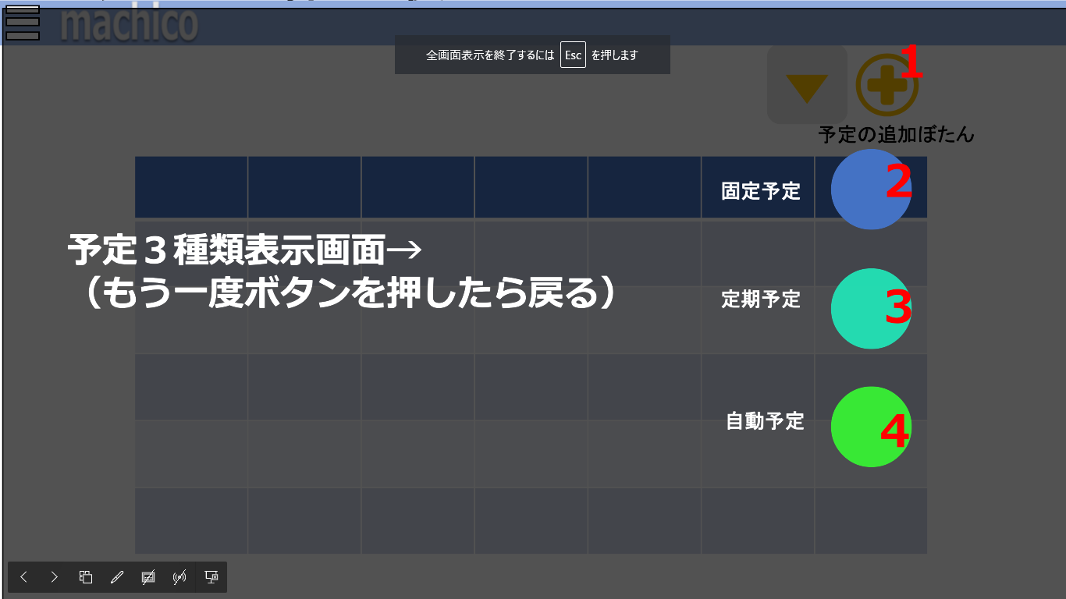

 | 機能設計

 |  |  | 「カレンダー画面（マス目）」、「カレンダー画面（リスト）」、「カレンダー画面（ToDO）」で「予定登録ボタン」をクリックした際に
 |  |  | 画面は遷移せず、予定を登録するための3種類のボタンを表示する。

 |  |  | 1.「予定登録ボタン」をクリック
 |  |  |  | 予定を登録するための3種類のボタンを表示する。
 |  |  |  | 2.「固定予定登録ボタン」、3.「定期予定登録ボタン」、4.「自動予定登録ボタン」の3種類が表示され、
 |  |  |  | それ以外の要素はシャドウ効果をかける。（CSSのbox-shadow）
 |  |  |  | もう一度「予定登録ボタン」をクリックすると、予定を登録するための3種類のボタンが消え、クリックする前の画面に戻る。画面は遷移しない。
 |  |  |  | （「カレンダー画面（マス目）」「カレンダー画面（リスト）」.「カレンダー画面（ToDo）」参照）

 |  |  | 2.「固定予定登録ボタン」をクリック
 |  |  |  | 「固定予定登録画面」に遷移する。（「固定予定登録画面」参照）

 |  |  | 3.「定期予定登録ボタン」をクリック
 |  |  |  | 「定期予定登録画面」に遷移する。（「定期予定登録画面」参照）

 |  |  | 4.「自動予定登録ボタン」をクリック
 |  |  |  | 「自動予定登録画面」に遷移する。（「自動予定登録画面」参照）

 | 項目定義書

 | No |  | 物理名 |  | 論理名 |  | 画面型 |  | データ型 | min | max | DBテーブル |  | DBカラム | 備考
 |  | 1 | Schedule-register-button |  | 予定登録ボタン
 |  | 2 | fixed-schedule-button |  | 固定予定登録ボタン
 |  | 3 | regular-schedule-button |  | 定期予定登録ボタン
 |  | 4 | automatic-schedule-button |  | 自動予定登録ボタン

固定予定登録画面
外部設計書 |  |  |  |  |  |  | 固定予定登録画面 |  |  |  | 作成者 | 大木 里奈 |  |  | 更新者
 |  |  |  |  |  |  | machico |  |  |  | 作成日 | 2022-06-08 |  |  | 更新日

 | 画面設計

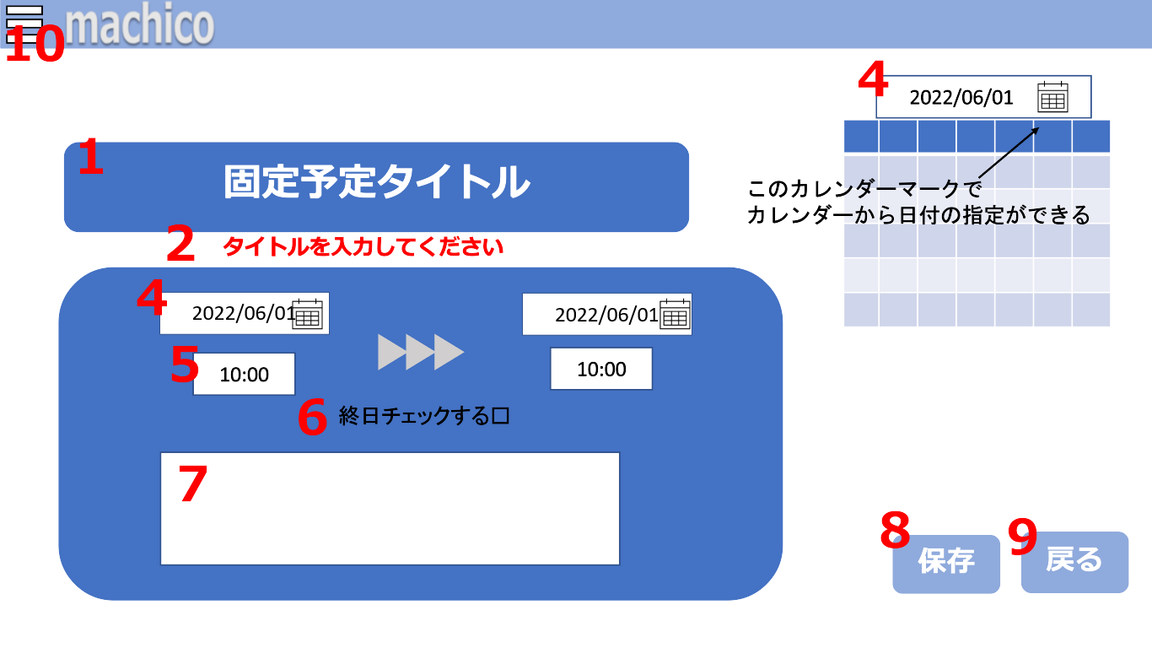
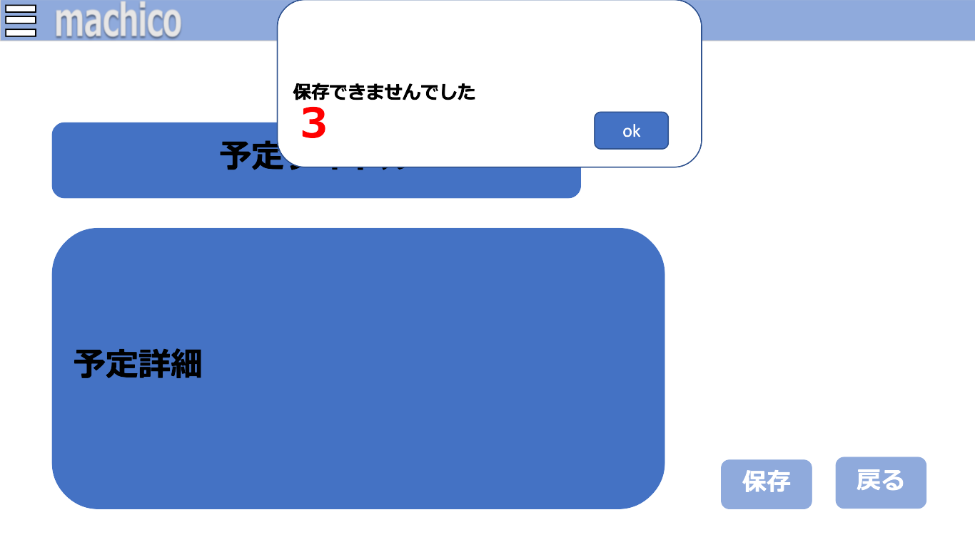

 | 機能設計

 |  |  | 予定３種類表示画面で固定予定登録ボタンをクリックした際に画面が遷移し、1.「予定項目を入力するテキストボックス」4.「カレンダーボックス」
 |  |  | 5.「時間を入力、選択するタイムボックス」6.「終日のチェックボックス」7.「メモを入力するテキストボックス」8.「保存ボタン」9.「戻るボタン」10.「サイドメニュー」を表示する。
 |  |  | また、日時は予定を実行したいタイミングを選択、入力する。

 |  |  | 1.「予定項目を入力するテキストボックス」をクリック
 |  |  |  | 「予定項目を入力するテキストボックス」を開く。予定項目を必須で入力する。
 |  |  |  | タイトルが入力されておらずフォワードで帰ってきた際に表示される 2.「エラーメッセージ」は、テキストボックスをクリックすると消える。

 |  |  | 2.「エラーメッセージ」を表示
 |  |  |  | 1.「予定項目を入力するテキストボックス」に未入力、" "（空白1文字）だけが入力、タイトルの文字数が制限を超えた状態で 7.「保存」ボタンがクリックされた場合、
 |  |  |  | 「エラーメッセージ」を表示する。
 |  |  |  | 「エラーメッセージ」は赤文字で、1.「予定項目を入力するテキストボックス」の下に表示する。

 |  |  | 3.「アラート」を表示
 |  |  |  | 1.「予定項目を入力するテキストボックス」に未入力、" "（空白1文字）だけが入力、タイトルの文字数が制限を超えた状態で 「作成」ボタンを押した場合、「アラート」を表示する。
 |  |  |  | 「アラート」表示後、okボタンを押すと「アラート」が消える。
 |  |  |  | 「予定登録画面（固定）」からどこにも遷移しない。

 |  |  | 4.「カレンダーボックス」をクリック
 |  |  |  | 「カレンダーボックス」を開く。入力したい日付を選択する。
 |  |  |  | 予定開始の日付選択と、予定終了の日付選択または 6「終日のチェックボックス」のチェックを入れることの2つを行う。

 |  |  | 5.「時間を入力、選択するタイムボックス」をクリック。
 |  |  |  | 「時間を入力、選択するタイムボックス」を開く。予定の時間を任意で選択、もしくは入力する。
 |  |  |  | 予定開始の時間入力と、予定終了の時間入力の2つを行う。
 |  |  |  | 6,「終日のチェックボックス」にチェックを入れた場合は予定終了の時間入力は不可能。

 |  |  | 6.「終日のチェックボックス」をクリック
 |  |  |  | 「終日のチェックボックス」のチェックを入れることで、3.「カレンダーボックス」で選択した日付を終日予定にする。
 |  |  |  | 初期値はチェックが外れている状態。
 |  |  |  | チェックを入れることで、3.「カレンダーボックス」の予定終了の日付と 4.「時間を入力、選択するタイムボックス」の予定終了の時間が入力不可能となる。

 |  |  | 7.「メモを入力するテキストボックス」をクリック
 |  |  |  | 「メモを入力するテキストボックス」を開く。任意でメモを入力する。

 |  |  | 8.「保存ボタン」をクリック
 |  |  |  | 入力されたデータを保存、登録する。
 |  |  |  | 保存が成功した際カレンダー画面へ戻る。（「カレンダー画面（マス目）」「カレンダー画面（リスト）」「カレンダー画面（ToDo）」参照）
 |  |  |  | 必須項目が入力されておらず保存が失敗した際、フォワードでデータを返し、「固定予定登録画面」に戻る。
 |  |  |  | タイトルが入力されていない際アラートが表示され、かつテキストボックスの下に赤文字で 2.「エラーメッセージ」を表示する。

 |  |  | 9.「戻るボタン」をクリック
 |  |  |  | カレンダー画面へ戻る。（「カレンダー画面（マス目）」「カレンダー画面（リスト）」「カレンダー画面（ToDo）」参照）

 |  |  | 10.「サイドメニュー」ボタンをクリック
 |  |  |  | 「サイドメニュー」を開く。（「サイドメニュー」参照）

 | 項目定義書

 | No |  | 物理名 |  | 論理名 | 画面型 |  | データ型 | min | max | DBテーブル |  | DBカラム | 備考
 |  | 1 | title-textbox |  | 予定タイトル | TextBox |  | String | 1 | 15 | schedules |  | schedule
 |  | 2 | error-message |  | エラーメッセージ | Paragraph
 |  | 3 | error-alert |  | エラーアラート | Alert
 |  | 4 | calendar-box |  | カレンダーボックス | InputDateBox |  | DATE |  |  | schedules |  | date
 |  | 5 | time-box |  | 日付ボックス | InputTimeBox |  | TIME |  |  | schedules |  | time
 |  | 6 | is-day-check-box |  | 終日チェックボックス | InputCheckBox |  | Boolean
 |  | 7 | memo-text-area |  | 予定テキスト | TextArea |  | String | 0 | 50 | scheduleｓ |  | memo
 |  | 8 | save-button |  | 保存ボタン | Button
 |  | 9 | return-button |  | 戻るボタン | Button
 |  | 10 | side-menu-button |  | サイドメニュボタン | Button

定期予定登録画面
外部設計書 |  |  |  |  |  | 画面名 |  | 定期予定登録画面 |  |  |  | 作成者 | 大木 里奈 |  |  | 更新者
 |  |  |  |  |  | システム名 |  | machico |  |  |  | 作成日 | 2022-06-08 |  |  | 更新日
 |  |  |  |  |  | 備考

 | 画面設計

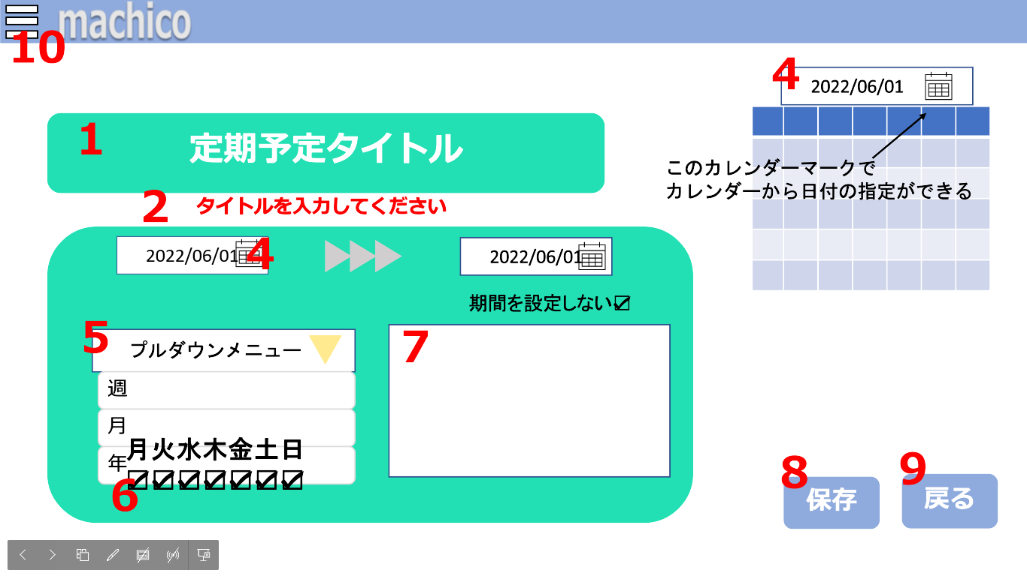
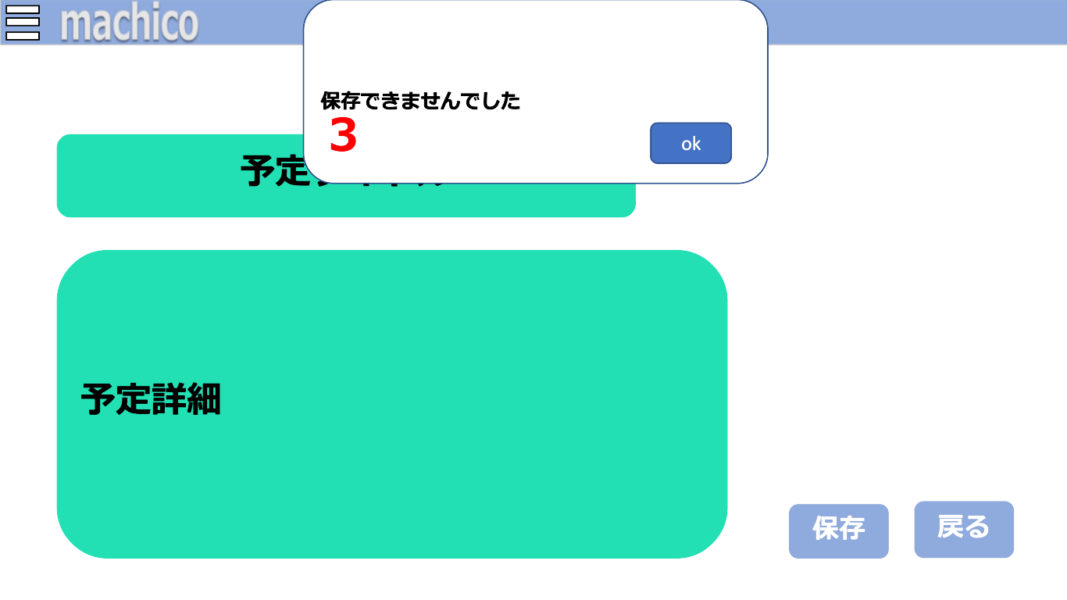

 | 機能設計

 |  |  | 予定３種類表示画面で定期予定登録ボタンをクリックした際に画面が遷移し、「1.予定項目を入力するテキストボックス」
 |  |  | 「2.時間を入力、選択するタイムボックス」「3.定期的に繰り返す用事を行う年月、週を選択するプルダウンメニュー」
 |  |  | 「4.予定項目を入力するテキストボックス」「5.メモを入力するテキストボックス」「6.保存ボタン」「7.保存ボタン」を表示する。
 |  |  | また、日時は予定を実行したいタイミングを選択、入力する。

 |  |  | 1.「予定項目を入力するテキストボックス」をクリック
 |  |  |  | 「予定項目を入力するテキストボックス」を開く。予定項目を必須で入力する。
 |  |  |  | タイトルが入力されておらずフォワードで帰ってきた際に表示される 2.「エラーメッセージ」は、テキストボックスをクリックすると消える。

 |  |  | 2.「エラーメッセージ」を表示
 |  |  |  | 1.「予定項目を入力するテキストボックス」に未入力、" "（空白1文字）だけが入力、タイトルの文字数が制限を超えた状態で 7.「保存」ボタンがクリックされた場合、
 |  |  |  | 「エラーメッセージ」を表示する。
 |  |  |  | 「エラーメッセージ」は赤文字で、1.「予定項目を入力するテキストボックス」の下に表示する。

 |  |  | 3.「アラート」を表示
 |  |  |  | 1.「予定項目を入力するテキストボックス」に未入力、" "（空白1文字）だけが入力、タイトルの文字数が制限を超えた状態で 「作成」ボタンを押した場合、「アラート」を表示する。
 |  |  |  | 「アラート」表示後、okボタンを押すと「アラート」が消える。
 |  |  |  | 「予定登録画面（定期）」からどこにも遷移しない。

 |  |  | 4.「カレンダーボックス」をクリック
 |  |  |  | 「カレンダーボックス」を開く。入力したい日付を必須で選択する。
 |  |  |  | 日付を選択していない場合、当日の日付が自動で入力する。
 |  |  |  | 予定開始の日付選択と、予定終了の日付選択または 5「期間設定のチェックボックス」のチェックを入れることの2つを行う。

 |  |  | 5.「定期的に繰り返す予定を行う年月、週を選択するプルダウンメニュー」をクリック
 |  |  |  | 「定期的に繰り返す予定を行う年月、週を選択するプルダウンメニュー」を開く。必須で予定の年月、週を選択する。
 |  |  |  | 初期値は、年を表示する。

 |  |  | 6.「曜日を選択するチェックボックス」を表示、クリック
 |  |  |  | 3.「定期的に繰り返す予定を行う年月、週を選択するプルダウンメニュー」で週を選択した場合に表示する。
 |  |  |  | 週のなかで予定を繰り返す曜日を選択する。
 |  |  |  | 初期値はすべての曜日にチェックが入る。

 |  |  | 7.「メモを入力するテキストボックス」をクリック
 |  |  |  | 「メモを入力するテキストボックス」を開く。任意でメモを入力する。

 |  |  | 8.「保存ボタン」をクリック
 |  |  |  | 入力されたデータを保存、登録する。
 |  |  |  | 保存が成功した際カレンダー画面へ戻る。
 |  |  |  | 必須項目が入力されておらず保存が失敗した際、フォワードでデータを返し、固定予定登録画面に戻る。
 |  |  |  | タイトルが入力されていない際アラートを表示し、テキストボックスの下に赤文字でエラーメッセージを出力する。

 |  |  | 9.「戻るボタン」をクリック
 |  |  |  | カレンダー画面へ戻る。

 |  |  | 10.「サイドメニュー」ボタンをクリック
 |  |  |  | 「サイドメニュー」を開く。（「サイドメニュー」参照）

 | 項目定義書

 | No |  | 物理名 |  | 論理名 |  | 画面型 |  | データ型 | min | max | DBテーブル |  | DBカラム | 備考
 |  | 1 | title-textbox |  | 予定タイトル |  | TextBox |  | String | 1 | 15 | schedules |  | schedule
 |  | 2 | error-message |  | エラーメッセージ |  | Paragraph
 |  | 3 | error-alert |  | エラーアラート |  | Alert
 |  | 4 | calendar-box |  | カレンダーボックス |  | InputDateBox |  | DATE |  |  | schedules |  | first_date,last_date
 |  | 5 | day-of-weeks-check-box |  | 週選択チェックボックス |  | InputCheckBox |  | String |  |  | schedules |  | regular_schedule_value
 |  | 6 | memo-text-area |  | 予定テキスト |  | TextArea |  | String | 0 | 50 | schedules |  | memo
 |  | 7 | save-button |  | 保存ボタン |  | Button
 |  | 8 | return-button |  | 戻るボタン |  | Button
 |  | 9 | side-menu-button |  | サイドメニュボタン |  | Button

自動予定登録画面
外部設計書 |  |  |  |  |  | 画面名 |  | 自動予定登録画面 |  |  |  | 作成者 | 大木 里奈 |  |  | 更新者
 |  |  |  |  |  | システム名 |  | machico |  |  |  | 作成日 | 2022-06-08 |  |  | 更新日
 |  |  |  |  |  | 備考

 | 画面設計

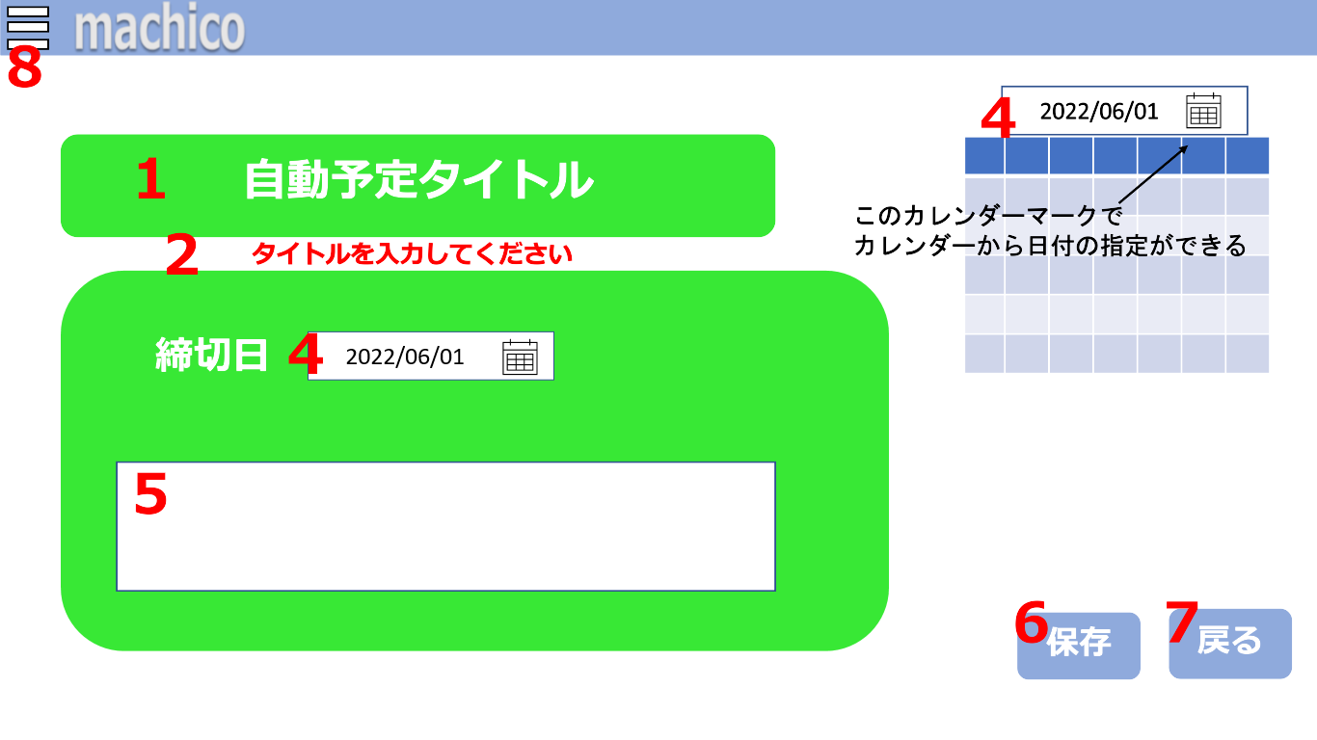
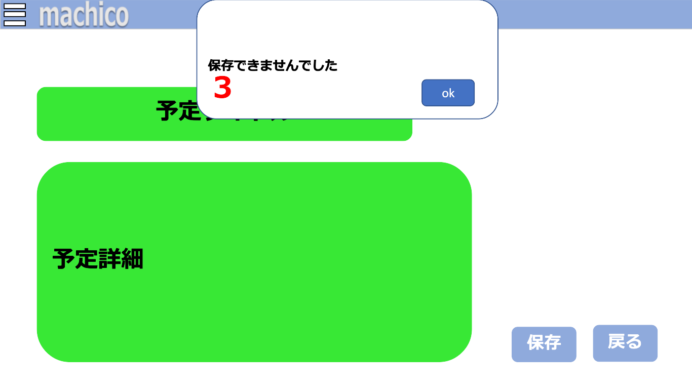

 | 機能設計

 |  |  | 予定３種類表示画面で自動予定登録ボタンをクリックした際に画面が遷移し、1.「予定項目を入力するテキストボックス」
 |  |  | 4.「カレンダーボックス」5.「メモを入力するテキストボックス」6.「保存ボタン」7.「戻るボタン」8.「サイドメニュー」を表示する。
 |  |  | また、日時は任意の締切日を選択、入力する。

 |  |  | 1.「予定項目を入力するテキストボックス」をクリック
 |  |  |  | 「予定項目を入力するテキストボックス」を開く。予定項目を必須で入力する。
 |  |  |  | タイトルが入力されておらずフォワードで帰ってきた際に表示される 2.「エラーメッセージ」は、テキストボックスをクリックすると消える。

 |  |  | 2.「エラーメッセージ」を表示
 |  |  |  | 1.「予定項目を入力するテキストボックス」に未入力、" "（空白1文字）だけが入力、タイトルの文字数が制限を超えた状態で 7.「保存」ボタンがクリックされた場合、
 |  |  |  | 「エラーメッセージ」を表示する。
 |  |  |  | 「エラーメッセージ」は赤文字で、1.「予定項目を入力するテキストボックス」の下に表示する。

 |  |  | 3.「アラート」を表示
 |  |  |  | 1.「予定項目を入力するテキストボックス」に未入力、" "（空白1文字）だけが入力、タイトルの文字数が制限を超えた状態で 「作成」ボタンを押した場合、「アラート」を表示する。
 |  |  |  | 「アラート」表示後、okボタンを押すと「アラート」が消える。
 |  |  |  | 「予定登録画面（自動）」からどこにも遷移しない。

 |  |  | 4.「カレンダーボックス」をクリック
 |  |  |  | 「カレンダーボックス」を開く。入力したい予定の締切日を必須で選択する。

 |  |  | 5.「メモを入力するテキストボックス」をクリック
 |  |  |  | 「メモを入力するテキストボックス」を開く。任意でメモを入力する。

 |  |  | 6.「保存ボタン」をクリック
 |  |  |  | 入力されたデータを保存、登録する。
 |  |  |  | 保存が成功した際カレンダー画面へ戻る。（「カレンダー画面（マス目）」「カレンダー画面（リスト）」「カレンダー画面（ToDo）」参照）
 |  |  |  | 必須項目が入力されておらず保存が失敗した際、フォワードでデータを返し、「自動予定登録画面」に戻る。
 |  |  |  | タイトルが入力されていない際アラートが表示され、かつテキストボックスの下に赤文字で 2.「エラーメッセージ」を表示する。

 |  |  | 7.「戻るボタン」をクリック
 |  |  |  | カレンダー画面へ戻る。（「カレンダー画面（マス目）」「カレンダー画面（リスト）」「カレンダー画面（ToDo）」参照）

 |  |  | 8.「サイドメニュー」ボタンをクリック
 |  |  |  | 「サイドメニュー」を開く。（「サイドメニュー」参照）

 | 項目定義書

 | No |  | 物理名 |  | 論理名 |  | 画面型 |  | データ型 | min | max | DBテーブル |  | DBカラム | 備考
 |  | 1 | title-textbox |  | 予定タイトル |  | TextBox |  | String | 1 | 15 | schedules |  | schedule
 |  | 2 | error-message |  | エラーメッセージ |  | Paragraph
 |  | 3 | error-alert |  | エラーアラート |  | Alert
 |  | 4 | calendar-box |  | カレンダーボックス |  | InputDateBox |  | DATE |  |  | schedules |  | last_date
 |  | 5 | memo-text-area |  | 予定テキスト |  | TextArea |  | String | 0 | 50 | schedules |  | memo
 |  | 6 | save-button |  | 保存ボタン |  | Button
 |  | 7 | return-button |  | 戻るボタン |  | Button
 |  | 8 | side-menu-button |  | サイドメニュボタン |  | Button

サイドメニュー
外部設計書 |  |  |  |  |  |  |  | 画面名 |  | サイドメニュー |  |  |  | 作成者 | 石貝真奈 |  |  | 更新者
 |  |  |  |  |  |  |  | システム名 |  | machico |  |  |  | 作成日 | 2022-06-08 |  |  | 更新日
 |  |  |  |  |  |  |  | 備考

 | 画面設計

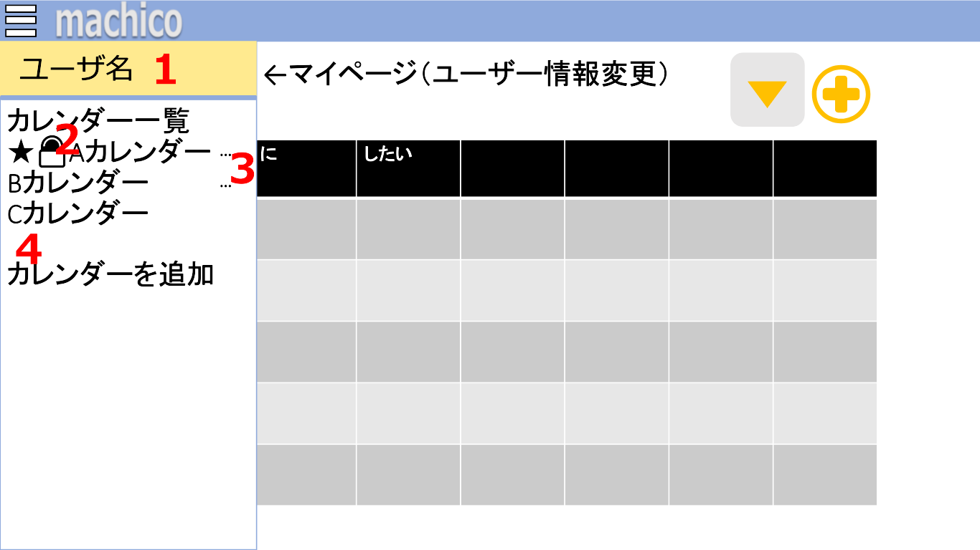

 | 機能設計
 |  |  | サイドメニュー
 |  |  |  | 以下の内容を表示する。
 |  |  |  |  | ・「ユーザー名」を表示する
 |  |  |  |  | ・追加されているカレンダーを表示する
 |  |  |  |  |  | 登録されたカレンダー順になる。
 |  |  |  |  |  | お気に入り登録されることで☆(ほしマーク)が左側に表示する。
 |  |  |  |  |  | ロックを設定したカレンダーにはカギマークが左側に表示する。
 |  |  |  |  |  | コンテキストメニューを表示する。
 |  |  |  |  | ・「カレンダーの追加」ボタンを表示する。
 |  |  |  |  |  | カレンダーがすでに３つ登録されている場合でも「カレンダー追加」ボタンは表示される。

 |  |  | 1．「ユーザー名」をクリック
 |  |  |  | 「ユーザ情報変更画面」に遷移する。（「ユーザ情報変更画面」参照）

 |  |  | 2.「カレンダー名」をクリック
 |  |  |  | 選択された「カレンダー画面」に遷移する。（「カレンダー画面」参照）

 |  |  | 3.「コンテキストメニュー」ボタンをクリック
 |  |  |  | コンテキストメニューを開く。（「コンテキストメニュー」参照）

 |  |  | ４．「カレンダー追加」をクリック
 |  |  |  | 「カレンダー追加画面」に遷移する。（「カレンダー追加画面」参照）

 | 項目定義書

 | No |  | 物理名 |  |  |  | 論理名 |  | 画面型 |  | データ型 | min | max | DBテーブル |  | DBカラム | 備考
 |  | 1 | change-user-page |  |  |  | ユーザ情報変更画面へリンク |  | a tag
 |  | 2 | change-calendar-page |  |  |  | カレンダー変更リンク |  | a tag
 |  | 3 | calendar-menu-button |  |  |  | カレンダーメニュボタン |  | Button
 |  | 4 | change-add-calendar-page |  |  |  | カレンダ追加リンク |  | a tag

コンテキストメニュー
外部設計書 |  |  |  |  |  | 画面名 |  | コンテキストメニュー |  |  |  |  |  | 作成者 | 石貝真奈 |  |  | 更新者
 |  |  |  |  |  | システム名 |  | machico |  |  |  |  |  | 作成日 | 2022-06-08 |  |  | 更新日
 |  |  |  |  |  | 備考

 | 画面設計
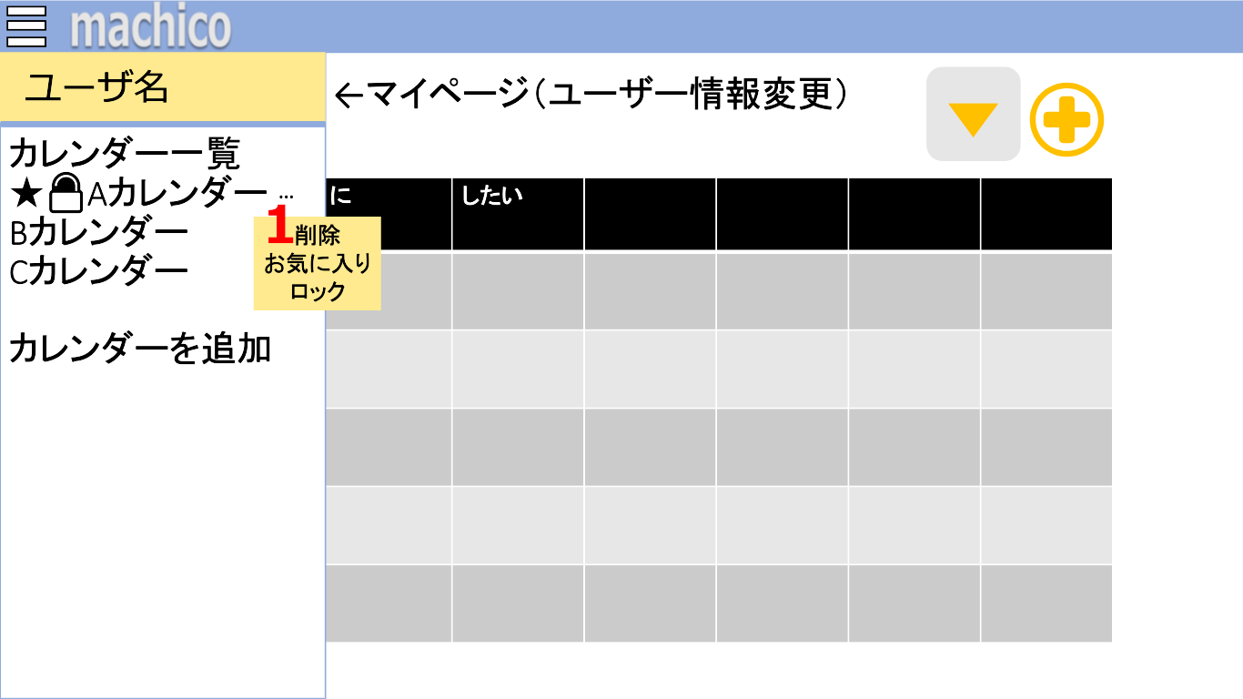
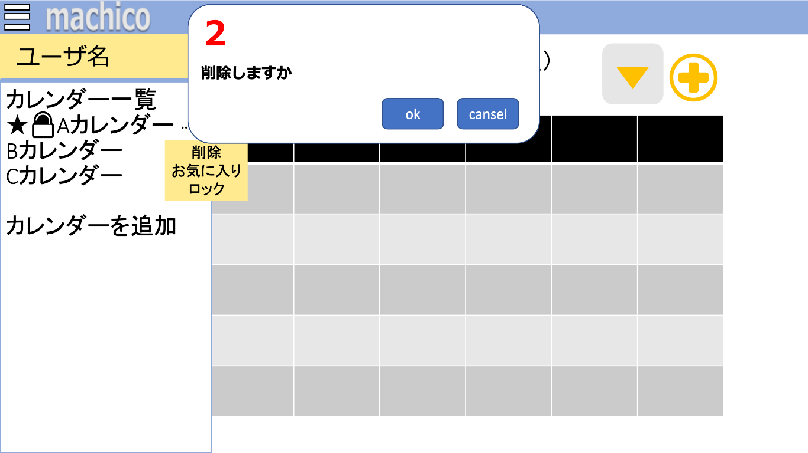



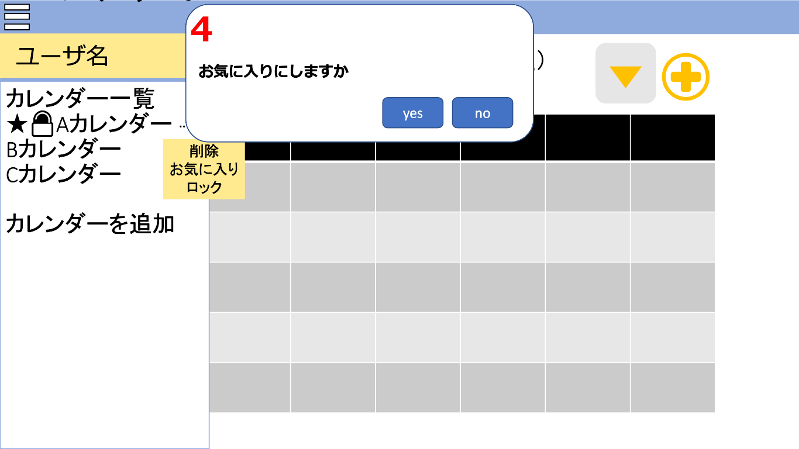
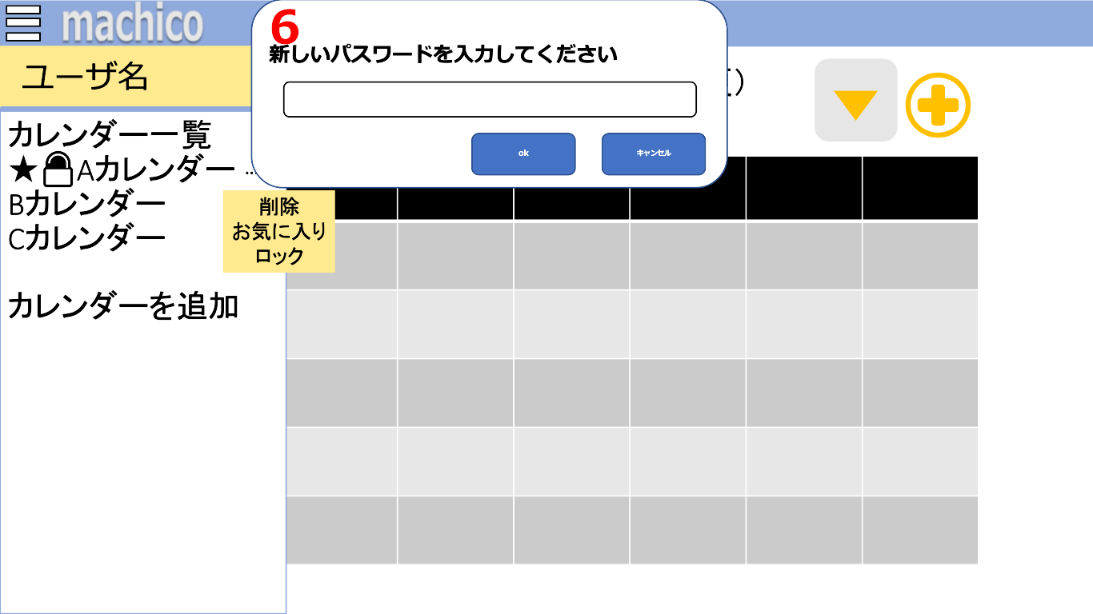

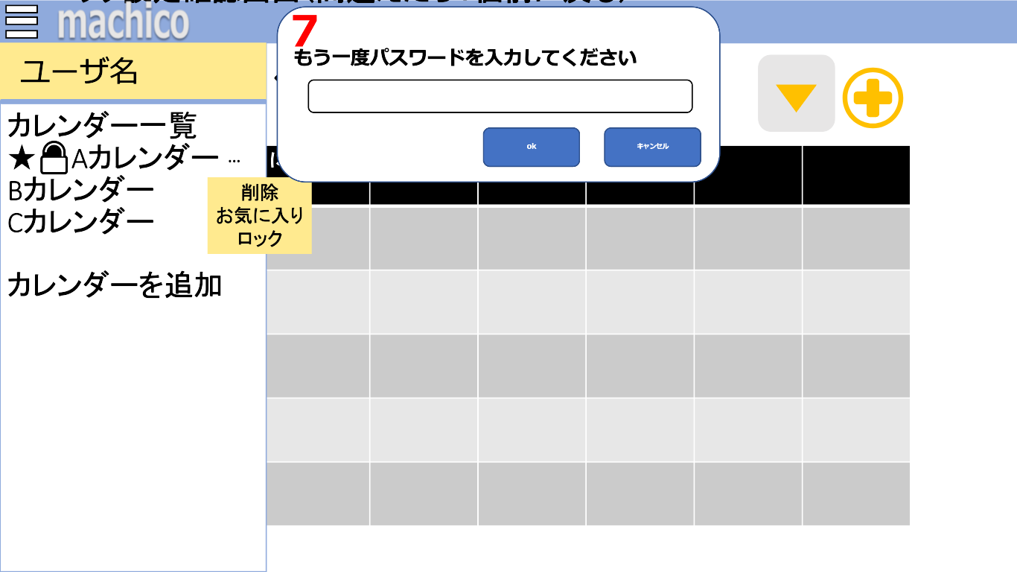


 | 機能設計
 |  |  | コンテキストメニュー
 |  |  |  | 以下の内容を表示する。
 |  |  |  | カレンダーの「削除」、「お気に入り」、「ロック」ができる。

 |  |  | 1．「削除」をクリック
 |  |  |  | 2．コンファームを表示する。

 |  |  | 2．「コンファーム」を表示
 |  |  |  | 1．「削除」クリック後、「削除しますか」を表示する。
 |  |  |  | 「OK」クリックで削除される。
 |  |  |  | 「キャンセル」クリックでコンファームが閉じる。

 |  |  | 3.「お気に入り」をクリック
 |  |  |  | 4．コンファームに「お気に入りにしますか」を表示する。

 |  |  | 4．「コンファーム」を表示
 |  |  |  | 3．「お気に入り」クリック後、「お気に入りにしますか」を表示する。
 |  |  |  | 「OK」クリックでお気に入りに登録され、カレンダー名の左側に☆マークを表示する。
 |  |  |  | 「キャンセル」クリックでコンファームが閉じる。

 |  |  | 5．「ロック」をクリック
 |  |  |  | ・正常にロックされる処理：6.プロンプトでパスワードの設定→「OK」クリック→7.プロンプトで確認のためパスワードを再度入力 →設定と確認で一致したらロックする→８.「ロック確認」アラートを表示→サイドメニューに戻る（6.「パスワード設定」プロンプト、7.「パスワード確認」プロンプト、8.「ロック確認」アラート参照）

 |  |  |  | ・ロックされないときの処理①：6.プロンプトでパスワードの設定→「OK」クリック→7.プロンプトで確認のためパスワードを再度入力 →設定と確認で一致しなかったらパスワード設定に戻る（6.「パスワード設定」プロンプト、7.「パスワード確認」プロンプト参照）

 |  |  |  | ・ロックされないときの処理②：6.プロンプトでパスワードの設定→「OK」クリック→7.プロンプトの確認のためパスワードを再度入力画面でキャンセルクリック→7.プロンプト閉じる （6.「パスワード設定」プロンプト、7.「パスワード確認」プロンプト参照）

 |  |  |  | ・ロックされないときの処理③：6.プロンプトで「キャンセル」→6.プロンプト閉じる（6.「パスワード設定」プロンプト参照）

 |  |  | 6.「パスワード設定」プロンプトを表示
 |  |  |  | ロックを設定する画面
 |  |  |  | 入力内容によって処理が行われる。

 |  |  | 7.「パスワード確認」プロンプトを表示
 |  |  |  | ロック設定確認する画面。
 |  |  |  | 入力内容によって処理が行われる。

 |  |  | 8.「ロック確認」アラートを表示
 |  |  |  | 正常にロックされる処理が行われたときに表示する。
 |  |  |  | 「OK」クリックで「アラート」消える。

 | 項目定義書

 | No |  | 物理名 |  | 論理名 |  | 画面型 |  | データ型 | min |  | max |  | DBテーブル |  | DBカラム | 備考
 |  | 1 | delete-button |  | 削除ボタン |  | Button
 |  | 2 | delete-confirm |  | 削除確認画面 |  | Confirm
 |  | 3 | favorite-button |  | お気に入りボタン |  | Button
 |  | 4 | favorite-confirm |  | お気に入り確認画面 |  | Confirm
 |  | 5 | look-button |  | ロックボタン |  | Button
 |  | 6 | passwrod-prompt |  | パスワード設定プロんぷt |  | Prompt |  | Int |  | 4 |  | 4 | calendars |  | lock | 数字のみ
 |  | 7 | passwrod-check-prompt |  | パスワード確認プロンプト |  | Prompt |  | Int |  | 4 |  | 4 | calendars |  | lock | 数字のみ
 |  | 8 | lock-alert |  | ロックアラート |  | Alert

カレンダー追加画面
外部設計書 |  |  |  |  |  | 画面名 |  | カレンダー追加画面 |  |  |  |  |  | 作成者 | 石貝真奈 |  |  | 更新者
 |  |  |  |  |  | システム名 |  | machico |  |  |  |  |  | 作成日 | 2022-06-09 |  |  | 更新日
 |  |  |  |  |  | 備考

 | 画面設計

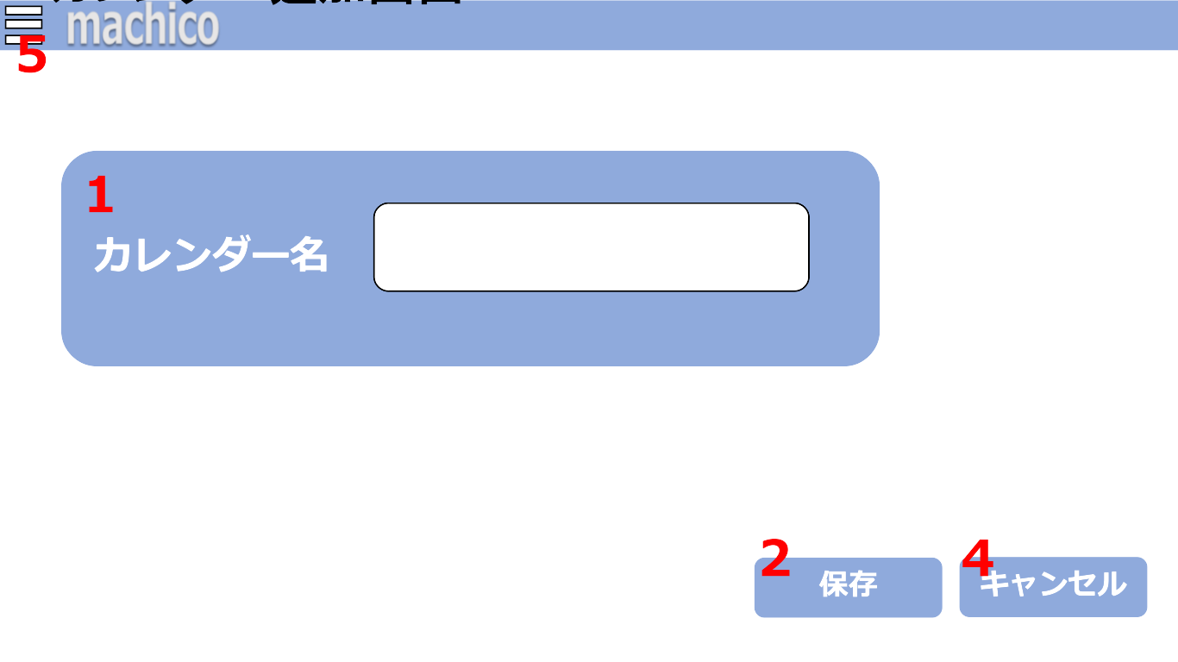
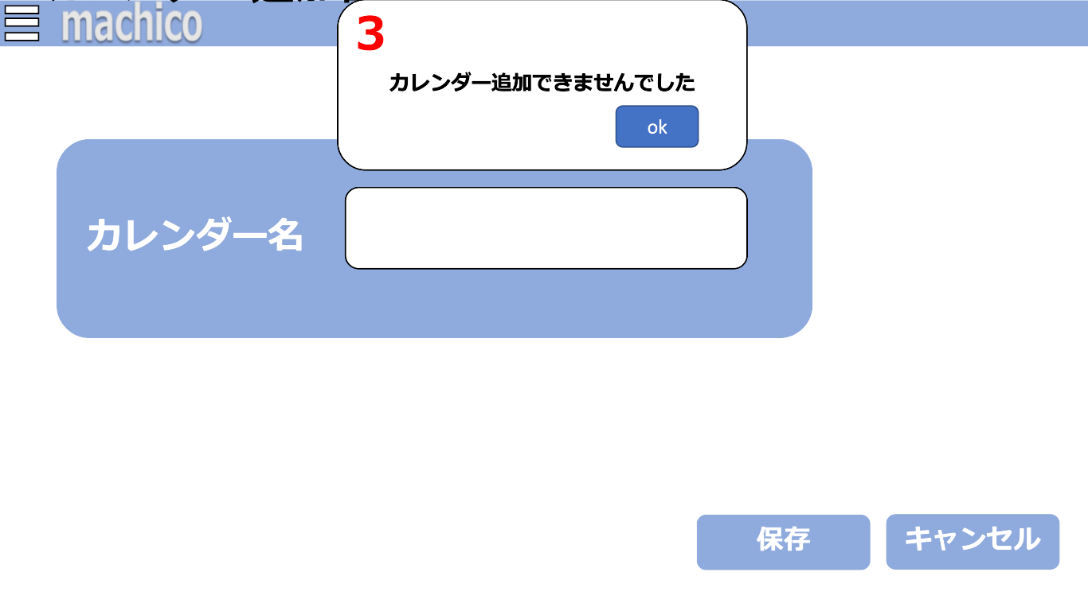

 | 機能設計
 |  |  | 1．「カレンダー名」のテキストボックス
 |  |  |  | 追加するカレンダー名を入力する。
 |  |  |  | 「カレンダー名」は１５文字以内で入力が可能
 |  |  |  | 未入力のまま、2.「保存ボタン」を押した場合は、3．「アラート」が表示される。（２.「保存ボタン」3.「アラート」を参照）

 |  |  | 2.「保存」ボタンクリック
 |  |  |  | １.「カレンダー名」に書かれた内容を送信する。
 |  |  |  | ４.「アラート」が表示されない場合は、「カレンダー画面」に遷移する。（「カレンダー画面」参照）

 |  |  | 3．「アラート」を表示
 |  |  |  | 未入力のまま、2.「保存ボタン」を押した場合は、「アラート」を表示する。
 |  |  |  | 「OK」クリック後、「アラート」が閉じ、「カレンダー追加画面」に戻る。

 |  |  | 4.「キャンセル」ボタンクリック
 |  |  |  | 「カレンダー画面」に遷移する。（「カレンダー画面」参照）

 |  |  | 5.「サイドメニュー」ボタンをクリック
 |  |  |  | 「サイドメニュー」を開く。（「サイドメニュー」参照）

 | 項目定義書

 | No |  | 物理名 |  | 論理名 |  | 画面型 |  | データ型 | min |  | max |  | DBテーブル |  | DBカラム | 備考
 |  | 1 | title-textbox |  | タイトルボックス |  | TextBox |  | String |  | 1 |  | 15 | calendars |  | calendar_name
 |  | 2 | save-button |  | 保存ボタン |  | Button
 |  | 3 | error-alert |  | エラーアラート |  | Alert
 |  | 4 | chancel-button |  | キャンセルボタン |  | Button

ユーザー情報変更画面
外部設計書 |  |  |  |  |  | 画面名 |  | ユーザ情報変更画面 |  |  |  | 作成者 | 石貝真奈 |  |  | 更新者
 |  |  |  |  |  | システム名 |  | machico |  |  |  | 作成日 | 2022-06-09 |  |  | 更新日
 |  |  |  |  |  | 備考

 | 画面設計

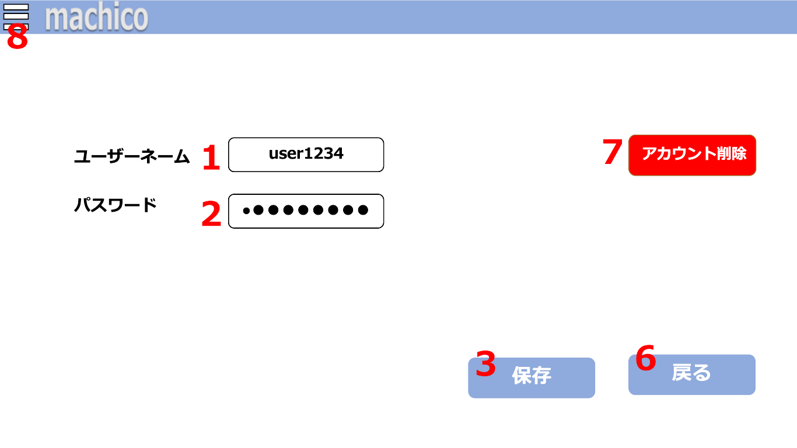
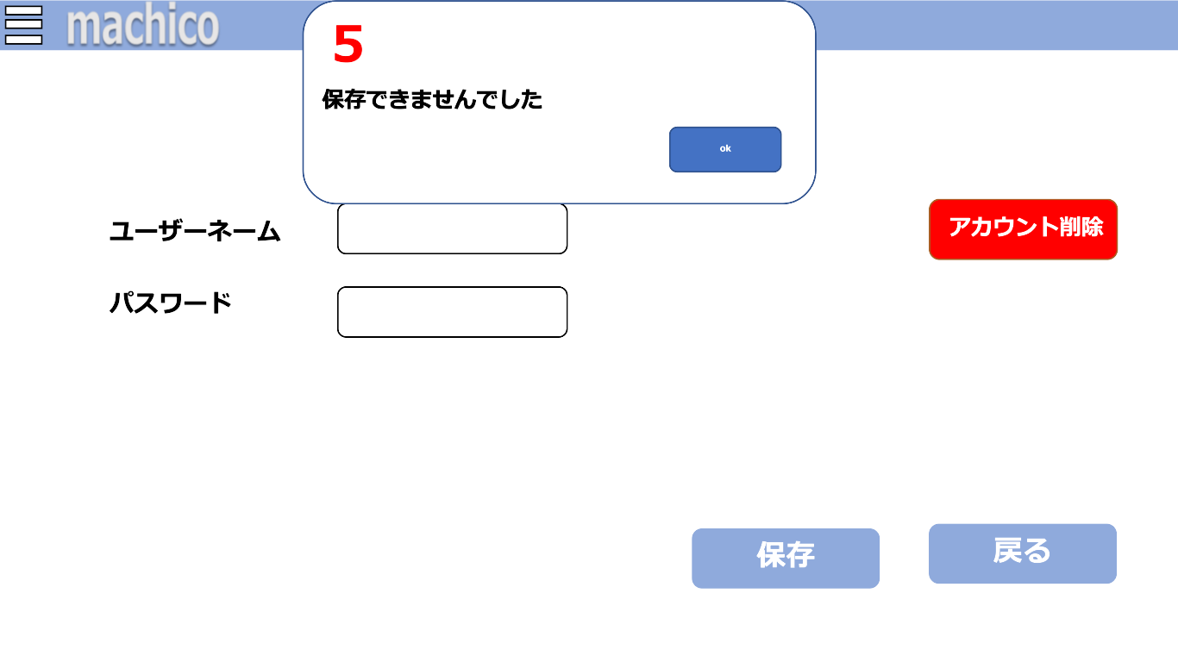

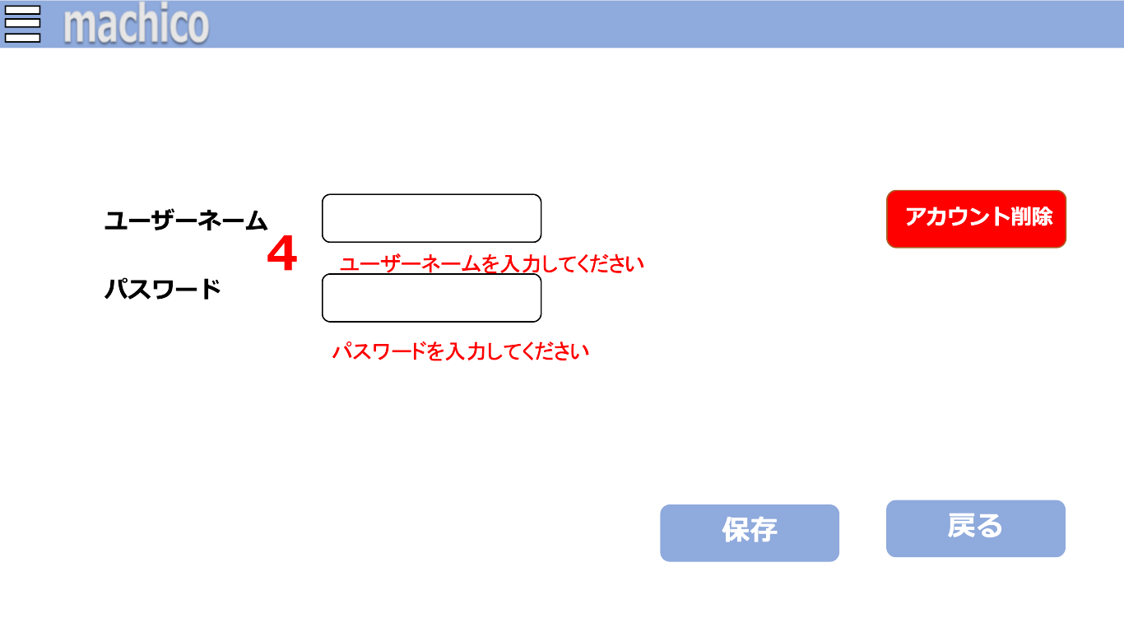

 | 機能設計
 |  |  | 1.「ユーザーネーム」のテキストボックス
 |  |  |  | 「ユーザネーム」を変更する場合入力する。
 |  |  |  | 未入力のまま、3.「新しくアカウントを作成」ボタンを押した場合4.「エラーメッセージ」が表示される。（4.「エラーメッセージ」参照）
 |  |  |  | 入力した「ユーザーネーム」が使用済みだった場合は、5.「アラート」を表示する。（5.「アラート」参照）
 |  |  |  | 「ユーザーネーム」は15文字以下、英数字と＿が入力可能。

 |  |  | 2．「パスワード」のテキストボックス
 |  |  |  | 「パスワード」を入力する場合入力する。
 |  |  |  | 未入力のまま、3.「次へ」ボタンを押した場合は5.「アラート」と 4.「エラーメッセージ」が表示される。（4.「エラーメッセージ」5.「アラート」参照）
 |  |  |  | 「パスワード」は8文字以上32文字以下、英数字が入力可能。

 |  |  | 3.「保存」ボタン
 |  |  |  | 1.「ユーザーネーム」と2.「パスワード」に書かれた内容を送信する。
 |  |  |  | 4.「エラーメッセージ」または5.「アラート」が表示されない場合は、「サイドメニュー」に遷移する。（「サイドメニュー」参照）

 |  |  | 4.「エラーメッセージ」を表示
 |  |  |  | 1.「ユーザーネーム」 または 2.「パスワード」が未入力のまま 3.「次へ」ボタンを押した場合に「エラーメッセージ」を表示する。
 |  |  |  | 「エラーメッセージ」は赤文字で、各テキストボックスの下に表示する。

 |  |  | 5.「アラート」を表示
 |  |  |  | 以下、2つのアラート表示方法がある。

 |  |  |  | 1.「ユーザーネーム」または 2.「パスワード」が未入力だった場合に「アラート」が表示される。
 |  |  |  | 「アラート」表示後、okボタンを押すと「アラート」が消え、4.「エラーメッセージ」を表示する。

 |  |  |  | 入力した 1.「ユーザーネーム」がすでに使用済みだった際に 3.「次へ」ボタンを押した場合は「アラート」を表示する。
 |  |  |  | 「アラート」表示後、okボタンを押すと「アラート」が消える。
 |  |  |  | 「アカウント作成画面」からどこにも遷移しない。

 |  |  | 6.「戻る」ボタン
 |  |  |  | 「サイドメニュー」に遷移する。（「サイドメニュー」参照）

 |  |  | 7.「アカウント削除」ボタン
 |  |  |  | 「警告画面」に遷移する。（「警告画面」参照）

 |  |  | 8.「サイドメニュー」ボタンをクリック
 |  |  |  | 「サイドメニュー」を開く。（「サイドメニュー」参照）

 | 項目定義書

 | No |  | 物理名 |  | 論理名 |  | 画面型 |  | データ型 | min | max | DBテーブル |  | DBカラム | 備考
 |  | 1 | user-name-textbox |  | ユーザネームボックス |  | TextBox |  | String | 1 | 15 | users |  | user_name | スペースのみ禁止、ユニークな値
 |  | 2 | password-textbox |  | パスワードボックス |  | TextBox |  | String | 1 | 32 | users |  | user_pw | スペースのみ入力禁止
 |  | 3 | save-button |  | 保存ボタン |  | Button
 |  | 4 | error-message |  | エラーメッセージ |  | Paragraph
 |  | 5 | error-alert |  | エラーアラート |  | Alert
 |  | 6 | return-button |  | 戻るボタン |  | Button
 |  | 7 | delete-account-button |  | アカウント削除ボタン |  | Button
 |  | 8 | side-menu-button |  | サイドメニュボタン |  | Button

警告画面
外部設計書 |  |  |  |  |  | 画面名 |  | 警告画面 |  |  |  | 作成者 | 大木 里奈 |  |  | 更新者
 |  |  |  |  |  | システム名 |  | machico |  |  |  | 作成日 | 2022-06-09 |  |  | 更新日
 |  |  |  |  |  | 備考

 | 画面設計

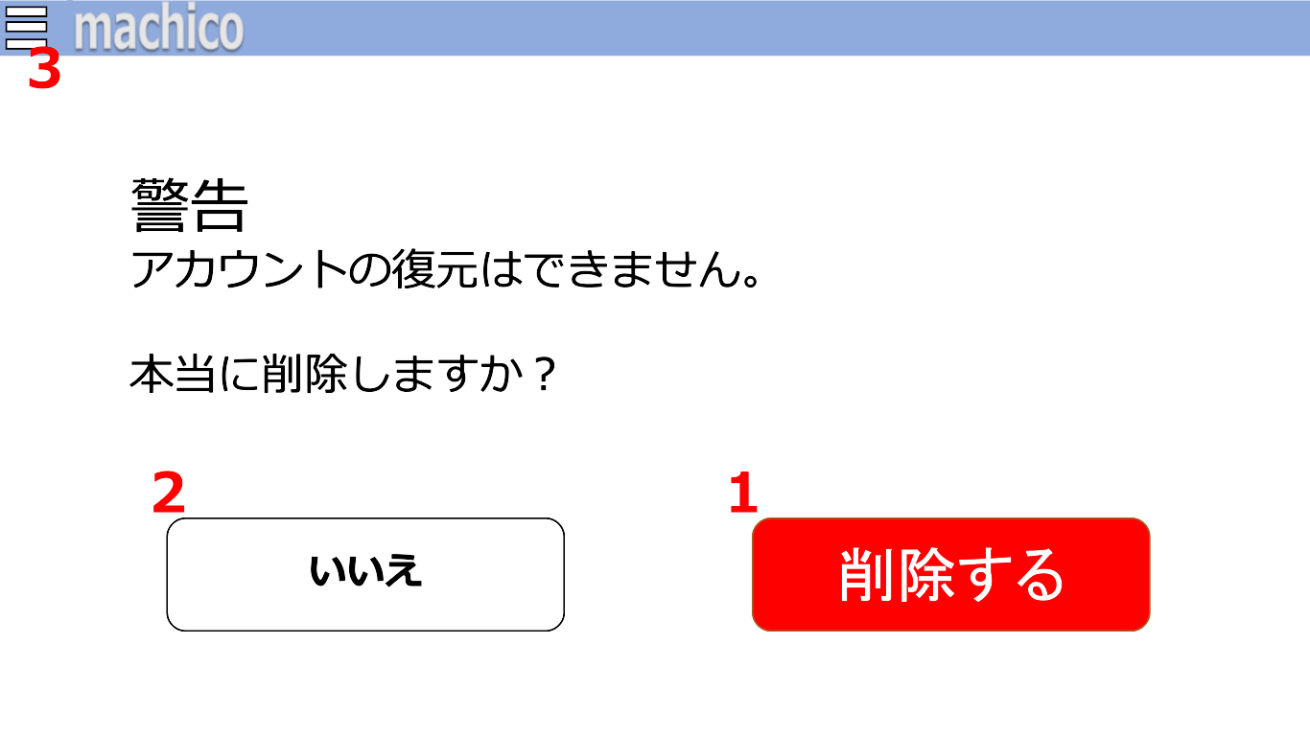

 | 機能設計

 |  |  | 「ユーザー情報変更画面」で「アカウント削除」ボタンが押された場合、「警告画面」に遷移する。
 |  |  | 「削除する」ボタンを押した場合は、現在ログインしているアカウントを削除フラグにする。

 |  |  | 1.「削除する」ボタンをクリック
 |  |  |  | 「アカウント作成画面」で作成したアカウントを削除フラグにする。
 |  |  |  | 削除フラグにしたアカウントは「ログイン画面」でログインが出来なくなる。
 |  |  |  | アカウント復旧はなし。
 |  |  |  | 「削除する」ボタンをクリックした場合、「ログイン画面」に遷移する。（「ログイン画面」参照）

 |  |  | 2.「いいえ」ボタンをクリック
 |  |  |  | 「ユーザー情報変更画面」に遷移する。（「ユーザー情報変更画面」参照）

 |  |  | 3.「サイドメニュー」ボタンをクリック
 |  |  |  | 「サイドメニュー」を開く。（「サイドメニュー」参照）

 | 項目定義書

 | No |  | 物理名 |  | 論理名 |  | 画面型 |  | データ型 | min | max | DBテーブル |  | DBカラム | 備考
 |  | 1 | confirm-delete-button |  | 削除最終確認ボタン |  | Button
 |  | 2 | cancel-button |  | いいえボタン |  | Button
 |  | 3 | side-menu-button |  | サイドメニュボタン |  | Button

